Arkusz1
 | Arkusz asortymentowo cenowy - UMOWA nr 35/2026 UWM - EQUIMED OLSZTYN
 | Patomorfologia i medyczne
 | Obowiązuje od dnia 11.02.2026r. Do 10.02.2027r.

ZAMÓWIENIA:
Equimed O/Olsztyn
ul. Kopernika 46A/404
10-959 Olsztyn

Renata Janowska-Szmyt: 0 694 48 63 73
Tel. stacjonarny: 89/51 95 795
olsztyn@equimed.com.pl
renata.janowska@equimed.com.pl

Bartosz Janowski: 0504 195 814
Tel. stacjonarny: 89/ 51 95 795
olsztyn@equimed.com.pl
bartosz.janowski@equimed.com.pl

Lp. | Parametry wymagane | ilość | Ilość szt w opakowaniu | Parametry oferowane | nazwa producenta* | numer katalogowy oferowanego produktu* | Cena jednostkowa brutto/opak* | Wartość brutto
1. | KASETKA BIOPSYJNA "MICROTWIN" BIAŁA do bardzo drobnego materiału z zamontowanym wieczkiem zamykanym na zawias. Posiada dwie wewnętrzne komory z bardzo drobnymi kwadratowymi otworami. Karton z podajnikiem | 1 | Op. 500 szt. | KASETKA BIOPSYJNA "MICROTWIN" BIAŁA do bardzo drobnego materiału z zamontowanym wieczkiem zamykanym na zawias. Posiada dwie wewnętrzne komory z bardzo drobnymi kwadratowymi otworami. Karton z podajnikiem | VWR | LN.13874550 | 428.00 | 428.00 | 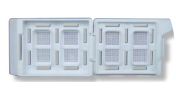
2. | KASETKI BIOPSYJNE MICROSTAR III z zamontowanym wieczkiem zamykanym na zawias. Małe kwadratowe otwory, kolory: biały, niebieski, pomarańczowy, różowy, zielony i żółty, karton z podajnikiem. | 1 | Op. 500 szt. | KASETKI BIOPSYJNE MICROSTAR III z zamontowanym wieczkiem zamykanym na zawias. Małe kwadratowe otwory, kolory: biały, niebieski, pomarańczowy, różowy, zielony i żółty, karton z podajnikiem. | VWR | LN.1387408 | 256.00 | 256.00
3. | Żyletki mikrotomowe przeznaczone do skrawania rutynowego miękkiego materiału oraz biopsji - długość 80 mm, szerokość 8 mm; grubość 0,25 mm; kąt ostrza 35°; materiał wykonania – stal nierdzewna, ostrze żyletki platerowane platyną z dodatkową powłoką żywiczną. Kompatybilne z posiadanymi uchwytami, tj. wyposażone w dwa otwory mocujące o wymiarach 8 x 2 mm zlokalizowane w odległości 24 mm od końców żyletki dla długości oraz 5 mm od ostrza żyletki dla szerokości (licząc do środka otworu) – co zapewnia bezpieczne zamknięcie żyletki bez możliwości jej ruchu w uchwycie. Nazwa producenta naniesiona na każdym ostrzu. Dozownik zawierający 50 ostrzy. | 1 | Op. 50 szt. | Żyletki mikrotomowe przeznaczone do skrawania rutynowego miękkiego materiału oraz biopsji - długość 80 mm, szerokość 8 mm; grubość 0,25 mm; kąt ostrza 35°; materiał wykonania – stal nierdzewna, ostrze żyletki platerowane platyną z dodatkową powłoką żywiczną. Kompatybilne z posiadanymi uchwytami, tj. wyposażone w dwa otwory mocujące o wymiarach 8 x 2 mm zlokalizowane w odległości 24 mm od końców żyletki dla długości oraz 5 mm od ostrza żyletki dla szerokości (licząc do środka otworu) – co zapewnia bezpieczne zamknięcie żyletki bez możliwości jej ruchu w uchwycie. Nazwa producenta naniesiona na każdym ostrzu. Dozownik zawierający 50 ostrzy. | Feather | HI.S.35 | 578.00 | 578.00 | 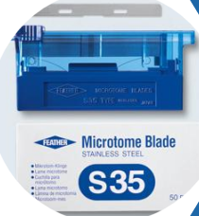
4. | Żyletki mikrotomowe przeznaczone do skrawania wstążeczkowego twardego materiału tkankowego - długość 80 mm, szerokość 8 mm; grubość 0,25 mm; kąt ostrza 35°; materiał wykonania – stal nierdzewna - krawędzie tnąca dodatkowo hartowana, ostrze żyletki platerowane platyną z dodatkową powłoką żywiczną. Kompatybilne z posiadanymi uchwytami, tj. wyposażone w dwa otwory mocujące o wymiarach 8 x 2 mm zlokalizowane w odległości 24 mm od końców żyletki dla długości oraz 5 mm od ostrza żyletki dla szerokości (licząc do środka otworu) – co zapewnia bezpieczne zamknięcie żyletki bez możliwości jej ruchu w uchwycie. Nazwa producenta naniesiona na każdym ostrzu. Dozownik zawierający 50 ostrzy. | 1 | Op. 50 szt. | Żyletki mikrotomowe przeznaczone do skrawania wstążeczkowego twardego materiału tkankowego - długość 80 mm, szerokość 8 mm; grubość 0,25 mm; kąt ostrza 35°; materiał wykonania – stal nierdzewna - krawędzie tnąca dodatkowo hartowana, ostrze żyletki platerowane platyną z dodatkową powłoką żywiczną. Kompatybilne z posiadanymi uchwytami, tj. wyposażone w dwa otwory mocujące o wymiarach 8 x 2 mm zlokalizowane w odległości 24 mm od końców żyletki dla długości oraz 5 mm od ostrza żyletki dla szerokości (licząc do środka otworu) – co zapewnia bezpieczne zamknięcie żyletki bez możliwości jej ruchu w uchwycie. Nazwa producenta naniesiona na każdym ostrzu. Dozownik zawierający 50 ostrzy. | Feather | HI.R.35 | 578.00 | 578.00 |  | 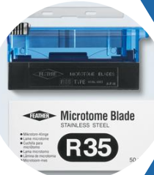
5. | ŻYLETKI MIKROTOMOWE N35HR DO BARDZO TWARDYCH I TRUDNYCH TKANEK - Żyletki mikrotomowe przeznaczone do cięcia bardzo twardych tkanek zatopionych w parafinie (ostrza o podwyższonej twardości) - długość 80 mm, szerokość 8 mm; grubość 0,25 mm; kąt ostrza 35°; materiał wykonania – stal nierdzewna o niskim stopniu kompresji, ostrze żyletki platerowane platyną z dodatkową powłoką żywiczną. Kompatybilne z posiadanymi uchwytami, tj. wyposażone w dwa otwory mocujące o wymiarach 8 x 2 mm zlokalizowane w odległości 24 mm od końców żyletki dla długości oraz 5 mm od ostrza żyletki dla szerokości (licząc do środka otworu) – co zapewnia bezpieczne zamknięcie żyletki bez możliwości jej ruchu w uchwycie. Nazwa producenta naniesiona na każdym ostrzu. Dozownik zawierający 50 ostrzy | 1 | Op. 50szt. | ŻYLETKI MIKROTOMOWE N35HR DO BARDZO TWARDYCH I TRUDNYCH TKANEK - Żyletki mikrotomowe przeznaczone do cięcia bardzo twardych tkanek zatopionych w parafinie (ostrza o podwyższonej twardości) - długość 80 mm, szerokość 8 mm; grubość 0,25 mm; kąt ostrza 35°; materiał wykonania – stal nierdzewna o niskim stopniu kompresji, ostrze żyletki platerowane platyną z dodatkową powłoką żywiczną. Kompatybilne z posiadanymi uchwytami, tj. wyposażone w dwa otwory mocujące o wymiarach 8 x 2 mm zlokalizowane w odległości 24 mm od końców żyletki dla długości oraz 5 mm od ostrza żyletki dla szerokości (licząc do środka otworu) – co zapewnia bezpieczne zamknięcie żyletki bez możliwości jej ruchu w uchwycie. Nazwa producenta naniesiona na każdym ostrzu. Dozownik zawierający 50 ostrzy | Feather | HI.N35HR | 578.00 | 578.00 | 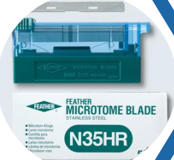
6. | Żyletki mikrotomowe przeznaczone do cięcia bardzo twardych tkanek zatopionych w parafinie (ostrza o podwyższonej twardości) - długość 80 mm, szerokość 8 mm; grubość 0,25 mm; kąt ostrza 35°; materiał wykonania – stal nierdzewna o niskim stopniu kompresji, ostrze żyletki platerowane platyną z dodatkową powłoką żywiczną. Kompatybilne z posiadanymi uchwytami, tj. wyposażone w dwa otwory mocujące o wymiarach 8 x 2 mm zlokalizowane w odległości 24 mm od końców żyletki dla długości oraz 5 mm od ostrza żyletki dla szerokości (licząc do środka otworu) – co zapewnia bezpieczne zamknięcie żyletki bez możliwości jej ruchu w uchwycie. Nazwa producenta naniesiona na każdym ostrzu. Dozownik zawierający 50 ostrzy. | 1 | Op. 50 szt. | Żyletki mikrotomowe przeznaczone do cięcia bardzo twardych tkanek zatopionych w parafinie (ostrza o podwyższonej twardości) - długość 80 mm, szerokość 8 mm; grubość 0,25 mm; kąt ostrza 35°; materiał wykonania – stal nierdzewna o niskim stopniu kompresji, ostrze żyletki platerowane platyną z dodatkową powłoką żywiczną. Kompatybilne z posiadanymi uchwytami, tj. wyposażone w dwa otwory mocujące o wymiarach 8 x 2 mm zlokalizowane w odległości 24 mm od końców żyletki dla długości oraz 5 mm od ostrza żyletki dla szerokości (licząc do środka otworu) – co zapewnia bezpieczne zamknięcie żyletki bez możliwości jej ruchu w uchwycie. Nazwa producenta naniesiona na każdym ostrzu. Dozownik zawierający 50 ostrzy. | Feather | HI.N.35 | 578.00 | 578.00
7. | Żyletki mikrotomowe do kriostatu przeznaczone do cięcia tkanek zamrożonych - długość 80 mm, szerokość 8 mm; grubość 0,25 mm; kąt ostrza 35°; materiał wykonania – stal niestopowa (węglowa) bez dodatkowych powłok i pokryć. Nazwa producenta naniesiona na każdym ostrzu. Dozownik zawierający 20 ostrzy | 1 | Op. 20 szt. | Żyletki mikrotomowe do kriostatu przeznaczone do cięcia tkanek zamrożonych - długość 80 mm, szerokość 8 mm; grubość 0,25 mm; kąt ostrza 35°; materiał wykonania – stal niestopowa (węglowa) bez dodatkowych powłok i pokryć. Nazwa producenta naniesiona na każdym ostrzu. Dozownik zawierający 20 ostrzy | Feather | HI.C.35 | 407.00 | 407.00
8. | Żyletki mikrotomowe przeznaczone do skrawania bardzo cienkich sekcji zarówno przy materiale twardym jak i miękkim - długość 80 mm, szerokość 8 mm; grubość 0,25 mm; kąt ostrza 35°; materiał wykonania – stal nierdzewna, ostrze żyletki platerowane platyną z dodatkową powłoką żywiczną. Kompatybilne z posiadanymi uchwytami, tj. wyposażone w dwa otwory mocujące o wymiarach 8 x 2 mm zlokalizowane w odległości 24 mm od końców żyletki dla długości oraz 5 mm od ostrza żyletki dla szerokości (licząc do środka otworu) – co zapewnia bezpieczne zamknięcie żyletki bez możliwości jej ruchu w uchwycie. Nazwa producenta naniesiona na każdym ostrzu. Dozownik zawierający 50 ostrzy. | 1 | Op. 50 szt. | Żyletki mikrotomowe przeznaczone do skrawania bardzo cienkich sekcji zarówno przy materiale twardym jak i miękkim - długość 80 mm, szerokość 8 mm; grubość 0,25 mm; kąt ostrza 35°; materiał wykonania – stal nierdzewna, ostrze żyletki platerowane platyną z dodatkową powłoką żywiczną. Kompatybilne z posiadanymi uchwytami, tj. wyposażone w dwa otwory mocujące o wymiarach 8 x 2 mm zlokalizowane w odległości 24 mm od końców żyletki dla długości oraz 5 mm od ostrza żyletki dla szerokości (licząc do środka otworu) – co zapewnia bezpieczne zamknięcie żyletki bez możliwości jej ruchu w uchwycie. Nazwa producenta naniesiona na każdym ostrzu. Dozownik zawierający 50 ostrzy. | Feather | HI.A.35 | 578.00 | 578.00 | 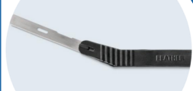
9. | STOJAK NA ZUŻYTE ŻYLETKI | 1 | 1 szt. | STOJAK NA ZUŻYTE ŻYLETKI | Feather | PFM.030000 | 555.00 | 555.00
10. | OSTRZE AUTOPSYJNE DO WSTĘPNYCH OPRACJI o długości 130mm, kompatybilne z uchwytami F130, F260, wykonane ze stali węglowej | 1 | Op. 50 szt. | OSTRZE AUTOPSYJNE DO WSTĘPNYCH OPRACJI o długości 130mm, kompatybilne z uchwytami F130, F260, wykonane ze stali węglowej | Feather | PFM.205500000 | 507.00 | 507.00
11. | UCHWYT DO NOŻYKÓW MIKROTOMOWYCH F-80P – do wykorzystania zużytych żyletek mikrotomowych, długość uchwytu 217mm, długość ostrza 80mm | 1 | 1 szt. | UCHWYT DO NOŻYKÓW MIKROTOMOWYCH F-80P – do wykorzystania zużytych żyletek mikrotomowych, długość uchwytu 217mm, długość ostrza 80mm | Feather | PFM.205550001 | 232.00 | 232.00
12. | UCHWYT DO NOŻYKÓW MIKROTOMOWYCH F-80MINI – do wykorzystania zużytych żyletek mikrotomowych. Długość uchwytu 80mm, długość ostrza 80mm Op. 1szt. | 1 | 1 szt. | UCHWYT DO NOŻYKÓW MIKROTOMOWYCH F-80MINI – do wykorzystania zużytych żyletek mikrotomowych. Długość uchwytu 80mm, długość ostrza 80mm Op. 1szt. | Feather | PFM.205570000 | 68.00 | 68.00
13. | KUWETA DO BARWIEŃ ZE STATYWEM – Komora wykonana z plexiglasu przeznaczona do wykonywania barwień dodatkowych przy użyciu nakraplanych testów. Wymiary tacy 38x17cm (+-10%) | 1 | 1 szt. | KUWETA DO BARWIEŃ ZE STATYWEM – Komora wykonana z plexiglasu przeznaczona do wykonywania barwień dodatkowych przy użyciu nakraplanych testów. Wymiary tacy 38x17cm (+-10%) | Hecht | HE.1185 | 598.00 | 598.00
14. | Kasetka biopsyjna do bardzo drobnego materiału do drukarki Pi Smart Cassette Printers o wym. 40 mm x 29 mm x 6 mm, z gładkim polem do opisu (29 mm x 8 mm) i czterema wypustkami w narożnikach powierzchni nadruku, wieczko nie zintegrowane z kasetką, otworki kwadratowe o powierzchni 0,38mm2 każdy. Kasetki pakowane w zestaw ze zrywaną taśmąKasetki dostępne w 15 kolorach | 1 | Op. 2000 szt. | Kasetka biopsyjna do bardzo drobnego materiału do drukarki Pi Smart Cassette Printers o wym. 40 mm x 29 mm x 6 mm, z gładkim polem do opisu (29 mm x 8 mm) i czterema wypustkami w narożnikach powierzchni nadruku, wieczko nie zintegrowane z kasetką, otworki kwadratowe o powierzchni 0,38mm2 każdy. Kasetki pakowane w zestaw ze zrywaną taśmąKasetki dostępne w 15 kolorach | PYRAMID | EAM-030*-72B | 1,252.00 | 1,252.00 |  | 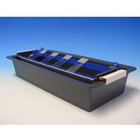
15. | BARWNIKI DO TKANEK butelka o pojemności 3ML w nabojach, kolory: zielony, żółty, czarny, czerwony, niebieski i fioletowy | 1 | 1 szt. | BARWNIKI DO TKANEK butelka o pojemności 3ML w nabojach, kolory: zielony, żółty, czarny, czerwony, niebieski i fioletowy | Bradley | BRAD.1013-* | 32.00 | 32.00
16. | ZIEHL NIEELSEN 100 TESTÓW - Produkt medyczny do diagnostyki in-vitro – gotowy manualny zestaw odczynnikowy barwiący - Czas postępowania: ok. 45 min, Zastosowanie: Wykrycie obecności chorobotwórczych prątków (głównie prątków Kocha i Hansena) w preparatach histologicznych, rozmazach plwocin i wymazach z kultur hodowlanych. | 1 | 1 szt. | ZIEHL NIEELSEN 100 TESTÓW - Produkt medyczny do diagnostyki in-vitro – gotowy manualny zestaw odczynnikowy barwiący - Czas postępowania: ok. 45 min, Zastosowanie: Wykrycie obecności chorobotwórczych prątków (głównie prątków Kocha i Hansena) w preparatach histologicznych, rozmazach plwocin i wymazach z kultur hodowlanych. | Bio-Optica | BIO-04-110802 | 578.00 | 578.00 | 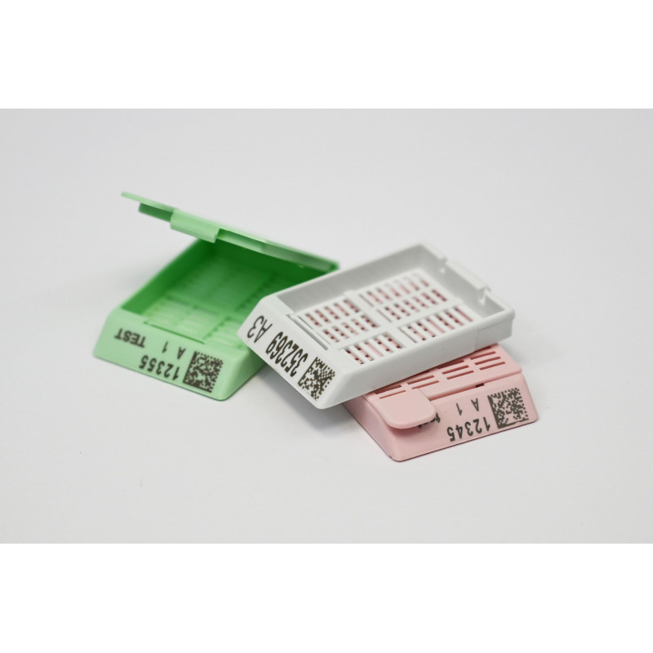
17. | MAY GRUNWALD GIEMSY 100 TESTÓW - Produkt medyczny do diagnostyki in-vitro – gotowy manualny zestaw odczynnikowy barwiący – Czas postępowania ok. 35 min. Zastosowanie: Metoda zalecana do różnicowania typów komórek oraz ujawniania pasożytów w rozmazach | 1 | 1 szt. | MAY GRUNWALD GIEMSY 100 TESTÓW - Produkt medyczny do diagnostyki in-vitro – gotowy manualny zestaw odczynnikowy barwiący – Czas postępowania ok. 35 min. Zastosowanie: Metoda zalecana do różnicowania typów komórek oraz ujawniania pasożytów w rozmazach | Bio-Optica | BIO-04-081802 | 786.00 | 786.00 | 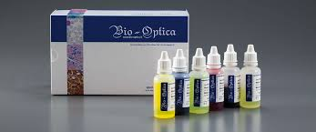
18. | MASSON FONTANA 100 TESTÓW – zastosowanie to wybarwienie melaniny w wycinkach histologicznych | 1 | 1 szt. | MASSON FONTANA 100 TESTÓW – zastosowanie to wybarwienie melaniny w wycinkach histologicznych | Bio-Optica | BIO-04-041822 | 786.00 | 786.00 | 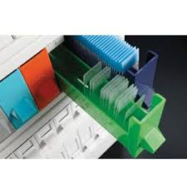
19. | Szuflada Colorteca z separatorem na 156 preparatów - KOLOR DOWOLNY | 1 | 1 szt. | Szuflada Colorteca z separatorem na 156 preparatów - KOLOR DOWOLNY | Bio-Optica | BIO-03-CA71**S | 48.00 | 48.00
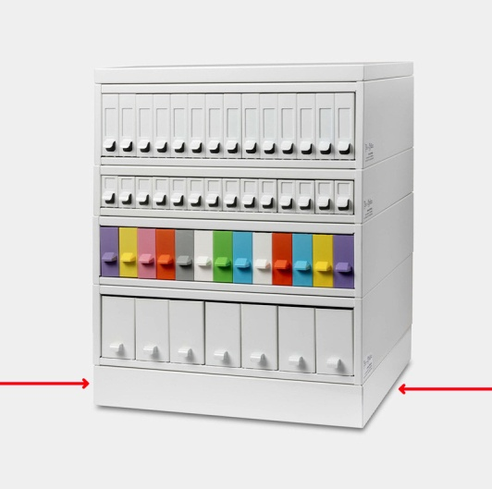
20. | Szuflada Colorteca na 330 preparatów – KOLOR DOWOLNY | 1 | 1 szt. | Szuflada Colorteca na 330 preparatów – KOLOR DOWOLNY | Bio-Optica | BIO-03-CA71** | 45.00 | 45.00
21. | Stalowy szkielet Colorteca stalowy na 13 szuflad – BIAŁY | 1 | 1 szt. | Stalowy szkielet Colorteca stalowy na 13 szuflad – BIAŁY | Bio-Optica | BIO-03-COLOR13 | 822.00 | 822.00
22. | Podstawa stalowa systemu Clorteca – BIAŁA | 1 | 1 szt. | Podstawa stalowa systemu Clorteca – BIAŁA | Bio-Optica | BIO-03-5000 | 238.00 | 238.00
23. | Pokrywa do szafki na archiwa | 1 | 1 szt. | Pokrywa do szafki na archiwa | Bio-Optica | / BIO-03-5000 CO | 238.00 | 238.00
24. | PARAFINA PATHOWAX PLUS 56-58ST.C lub produkt równoważny (10KG) – w formie granulatu z dodatkiem uplastyczniaczy oraz 0,8% DMSO. Polecana do infiltracji i zatapiania materiału metodami manualnymi i w urządzeniach zatapiających | 1 | 1 szt. | PARAFINA PATHOWAX PLUS 56-58ST.C lub produkt równoważny (10KG) – w formie granulatu z dodatkiem uplastyczniaczy oraz 0,8% DMSO. Polecana do infiltracji i zatapiania materiału metodami manualnymi i w urządzeniach zatapiających | Mar-Four | 4P.PWP.100 | 507.00 | 507.00 | 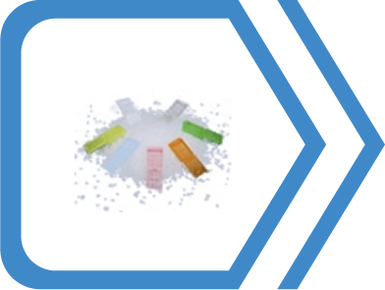
25. | PARAFINA PATHOWAX REGULAR 56-58ST. Lub produkt równoważny (10KG) – w formie granulatu, polecana do infiltracji i zatapiania materiału metodami manualnymi i w urządzeniach zatapiających. Zawiera uplastyczniacze | 1 | 1 szt. | PARAFINA PATHOWAX REGULAR 56-58ST. Lub produkt równoważny (10KG) – w formie granulatu, polecana do infiltracji i zatapiania materiału metodami manualnymi i w urządzeniach zatapiających. Zawiera uplastyczniacze | Mar-Four | 4P.PWE.100 | 485.00 | 485.00
26. | PATHOMOUNT MOUNTING MEDIUM 500ML lub produkt równowazny – szybkoschnący, syntetyczny klej o niskiej gęstości przeznaczony do ręcznego bądź automatycznego zaklejania preparatów mikroskopowych szkiełkami nakrywkowymi. | 1 | 1 szt. | PATHOMOUNT MOUNTING MEDIUM 500ML lub produkt równowazny – szybkoschnący, syntetyczny klej o niskiej gęstości przeznaczony do ręcznego bądź automatycznego zaklejania preparatów mikroskopowych szkiełkami nakrywkowymi. | Mar-Four | 4P.05.0901 | 232.00 | 232.00 | 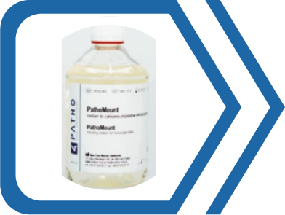
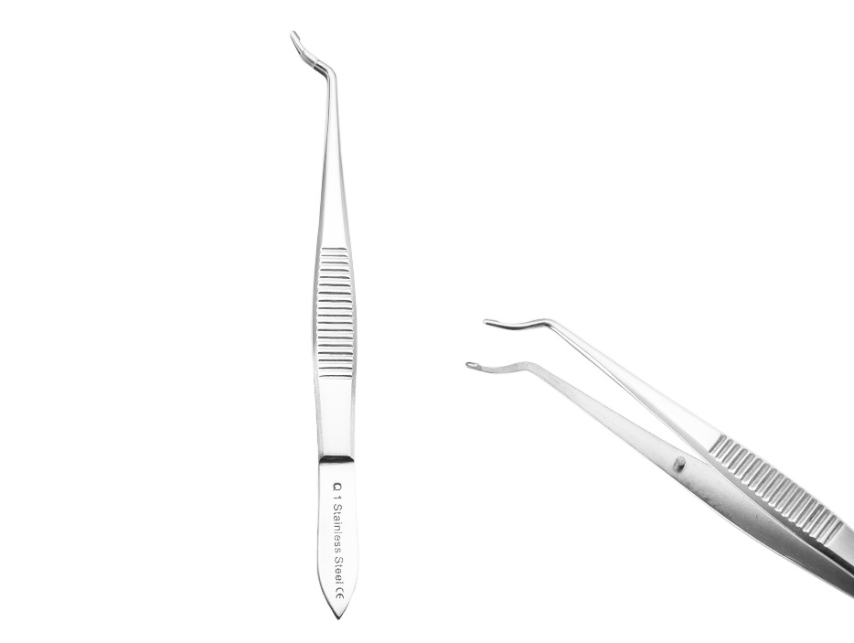
27. | Pinceta ze stali nierdzewnej typ ARRUGA, dł. 10 cm, Końcówki w formie malutkich owalnych łyżeczek zapobiegają uszkodzeniu tkanek podczas ich chwytania. | 1 | 1szt. | Pinceta ze stali nierdzewnej typ ARRUGA, dł. 10 cm, Końcówki w formie malutkich owalnych łyżeczek zapobiegają uszkodzeniu tkanek podczas ich chwytania. | GAMA | 37-730 | 62.00 | 62.00
28. | Pinceta ze stali nierdzewnej typ BEER, typ wąski z ryflowaniem, dł. 9 cm, | 1 | 1szt. | Pinceta ze stali nierdzewnej typ BEER, typ wąski z ryflowaniem, dł. 9 cm, | GAMA | 15-901 | 18.00 | 18.00
29. | Pinceta ze stali nierdzewnej typ BEER, typ szeroki o końcówce w kształcie niewysokiego obcasa, dł. 9 cm, | 1 | 1szt. | Pinceta ze stali nierdzewnej typ BEER, typ szeroki o końcówce w kształcie niewysokiego obcasa, dł. 9 cm, | GAMA | 15-902 | 21.00 | 21.00
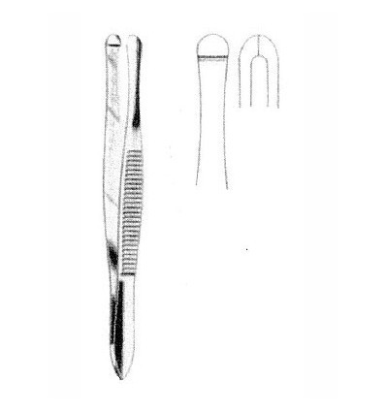
30. | Płyty jednorazowe PET bezbarwne wielodołkowe do grup krwi. Eliminują ryzyko kontaminacji rzędzie 5wglębień, w szeregu 5 wgłębień. Płyta SEROPLATE 5, | 1 | Op. 100 szt. | Płyty jednorazowe PET Białe e wielodołkowe do grup krwi. Eliminują ryzyko kontaminacji rzędzie 5wglębień, w szeregu 5 wgłębień. Płyta SEROPLATE 5, (płyty białe po informacji od Producenta odnoście zaprzestania produkcji bezbarwnych) | HYDREX | SEROWHITE 5 | 90.00 | 90.00
31. | Płyty jednorazowe PET bezbarwne wielodołkowe do grup krwi. Eliminują ryzyko kontaminacji rzędzie 5wglębień, w szeregu 6 wgłębień. Płyta SEROPLATE 6 | 1 | Op. 100 szt | Płyty jednorazowe PET Białe wielodołkowe do grup krwi. Eliminują ryzyko kontaminacji rzędzie 5wglębień, w szeregu 6 wgłębień. Płyta SEROPLATE 6 (płyty białe po informacji od Producenta odnoście zaprzestania produkcji bezbarwnych) | HYDREX | SEROWHITE 6 | 140.00 | 140.00
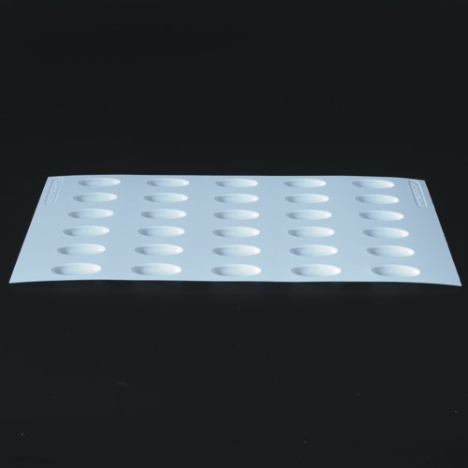
32. | Płyty jednorazowe PET bezbarwne wielodołkowe do grup krwi. Eliminują ryzyko kontaminacji rzędzie 5wglębień, w szeregu 7 wgłębień. Płyta SEROPLATE75 | 1 | Op. 100 szt | Płyty jednorazowe PET białe wielodołkowe do grup krwi. Eliminują ryzyko kontaminacji rzędzie 5wglębień, w szeregu 7 wgłębień. Płyta SEROPLATE7 (płyty białe po informacji od Producenta odnoście zaprzestania produkcji bezbarwnych) | HYDREX | SEROWHITE 7 | 182.00 | 182.00
33. | Płyty jednorazowe PET bezbarwne wielodołkowe do grup krwi. Eliminują ryzyko kontaminacji rzędzie 5wglębień, w szeregu 8 wgłębień. Płyta SEROPLATE 8 | 1 | Op. 100 szt | Płyty jednorazowe PET białe wielodołkowe do grup krwi. Eliminują ryzyko kontaminacji rzędzie 5wglębień, w szeregu 8 wgłębień. Płyta SEROPLATE 8 (płyty białe po informacji od Producenta odnoście zaprzestania produkcji bezbarwnych) | HYDREX | SEROWHITE 8 | 200.00 | 200.00
34. | Płyty jednorazowe PET bezbarwne wielodołkowe do grup krwi. Eliminują ryzyko kontaminacji rzędzie 5wglębień, w szeregu 9 wgłębień. Płyta SEROPLATE 9 | 1 | Op. 100 szt | Płyty jednorazowe PET białe wielodołkowe do grup krwi. Eliminują ryzyko kontaminacji rzędzie 5wglębień, w szeregu 9 wgłębień. Płyta SEROPLATE 9 (płyty białe po informacji od Producenta odnoście zaprzestania produkcji bezbarwnych) | HYDREX | SEROWHITE 9 | 200.00 | 200.00
35. | Płyty jednorazowe PET bezbarwne wielodołkowe do grup krwi. Eliminują ryzyko kontaminacji rzędzie 5wglębień, w szeregu 10 wgłębień. Płyta SEROPLATE 10 | 1 | Op. 100 szt | Płyty jednorazowe PET białe wielodołkowe do grup krwi. Eliminują ryzyko kontaminacji rzędzie 5wglębień, w szeregu 10 wgłębień. Płyta SEROPLATE 10 (płyty białe po informacji od Producenta odnoście zaprzestania produkcji bezbarwnych) | HYDREX | SEROWHITE 10 | 230.00 | 230.00
36. | Płyty jednorazowe PET bezbarwne wielodołkowe do grup krwi. Eliminują ryzyko kontaminacji rzędzie 5wglębień, w szeregu 12 wgłębień. Płyta SEROPLATE 12 | 1 | Op. 100 szt | Płyty jednorazowe PET białe wielodołkowe do grup krwi. Eliminują ryzyko kontaminacji rzędzie 5wglębień, w szeregu 12 wgłębień. Płyta SEROPLATE 12 (płyty białe po informacji od Producenta odnoście zaprzestania produkcji bezbarwnych) | HYDREX | SEROWHITE 12 | 240.00 | 240.00
37. | Płyty jednorazowe PET BIAŁE wielodołkowe do grup krwi. Eliminują ryzyko kontaminacji rzędzie 5wglębień, w szeregu 5 wgłębień. Płyta SEROPLATE 5, | 1 | Op. 100 szt. | Płyty jednorazowe PET BIAŁE wielodołkowe do grup krwi. Eliminują ryzyko kontaminacji rzędzie 5wglębień, w szeregu 5 wgłębień. Płyta SEROPLATE 5, | HYDREX | SEROWHITE 5 | 90.00 | 90.00
38. | Płyty jednorazowe PET BIAŁE wielodołkowe do grup krwi. Eliminują ryzyko kontaminacji rzędzie 5wglębień, w szeregu 6 wgłębień. Płyta SEROPLATE 6 | 1 | Op. 100 szt. | Płyty jednorazowe PET BIAŁE wielodołkowe do grup krwi. Eliminują ryzyko kontaminacji rzędzie 5wglębień, w szeregu 6 wgłębień. Płyta SEROPLATE 6 | HYDREX | SEROWHITE 6 | 140.00 | 140.00
39. | Płyty jednorazowe PET BIAŁE wielodołkowe do grup krwi. Eliminują ryzyko kontaminacji rzędzie 5wglębień, w szeregu 7 wgłębień. Płyta SEROPLATE75 | 1 | Op. 100 szt. | Płyty jednorazowe PET BIAŁE wielodołkowe do grup krwi. Eliminują ryzyko kontaminacji rzędzie 5wglębień, w szeregu 7 wgłębień. Płyta SEROPLATE75 | HYDREX | SEROWHITE 7 | 182.00 | 182.00
40. | Płyty jednorazowe PET BIAŁE wielodołkowe do grup krwi. Eliminują ryzyko kontaminacji rzędzie 5wglębień, w szeregu 8 wgłębień. Płyta SEROPLATE 8 | 1 | Op. 100 szt. | Płyty jednorazowe PET BIAŁE wielodołkowe do grup krwi. Eliminują ryzyko kontaminacji rzędzie 5wglębień, w szeregu 8 wgłębień. Płyta SEROPLATE 8 | HYDREX | SEROWHITE 8 | 200.00 | 200.00
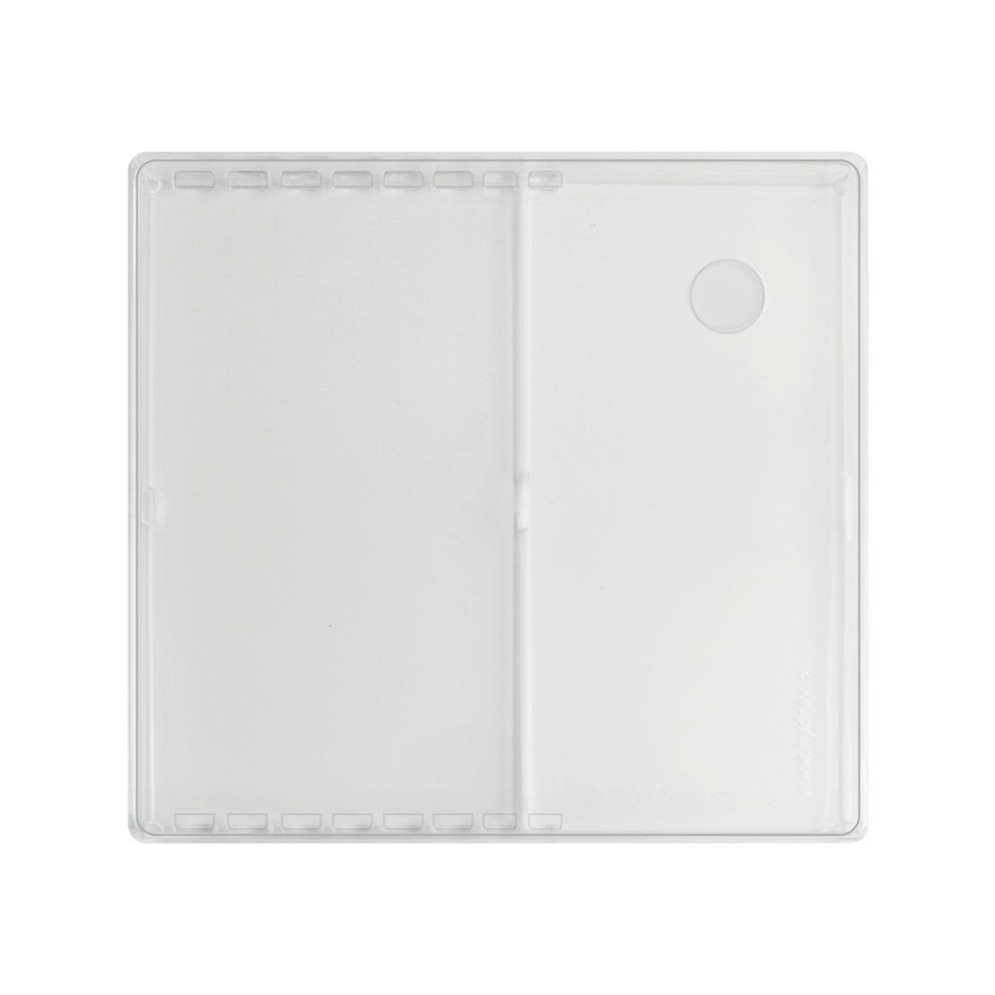
41. | Płyty jednorazowe PET BIAŁE wielodołkowe do grup krwi. Eliminują ryzyko kontaminacji rzędzie 5wglębień, w szeregu 9 wgłębień. Płyta SEROPLATE 9 | 1 | Op. 100 szt. | Płyty jednorazowe PET BIAŁE wielodołkowe do grup krwi. Eliminują ryzyko kontaminacji rzędzie 5wglębień, w szeregu 9 wgłębień. Płyta SEROPLATE 9 | HYDREX | SEROWHITE 9 | 200.00 | 200.00
42. | Płyty jednorazowe PET BIAŁE wielodołkowe do grup krwi. Eliminują ryzyko kontaminacji rzędzie 5wglębień, w szeregu 10 wgłębień. Płyta SEROPLATE 10 | 1 | Op. 100 szt. | Płyty jednorazowe PET BIAŁE wielodołkowe do grup krwi. Eliminują ryzyko kontaminacji rzędzie 5wglębień, w szeregu 10 wgłębień. Płyta SEROPLATE 10 | HYDREX | SEROWHITE 10 | 230.00 | 230.00
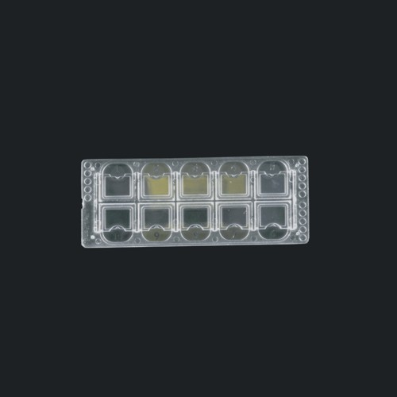
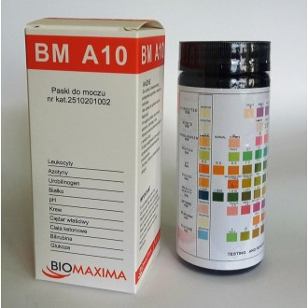
43. | Płyty jednorazowe PET BIAŁE wielodołkowe do grup krwi. Eliminują ryzyko kontaminacji rzędzie 5wglębień, w szeregu 12 wgłębień. Płyta SEROPLATE 12 | 1 | Op. 100 szt. | Płyty jednorazowe PET BIAŁE wielodołkowe do grup krwi. Eliminują ryzyko kontaminacji rzędzie 5wglębień, w szeregu 12 wgłębień. Płyta SEROPLATE 12 | HYDREX | SEROWHITE 12 | 240.00 | 240.00
44. | Pojemnik plexiglas z pokrywką do płyt serologicznych. | 1 | 1 szt. | Pojemnik plexiglas z pokrywką do płyt serologicznych. | HYDREX | HXPS | 404.00 | 404.00
45. | Płytki 10 polowe z siatką odczytową do Analizy moczu typ VERTIPLAST | 1 | Op. 100 szt. | Płytki 10 polowe z siatką odczytową do Analizy moczu typ VERTIPLAST | KIMA | 211710 | 170.00 | 170.00
46. | Płytki 10 polowe z siatką odczytową do Analizy moczu typ PENTASQUARE | 1 | Op. 100 szt. | Płytki 10 polowe z siatką odczytową do Analizy moczu typ PENTASQUARE | KIMA | 212015 | 200.00 | 200.00
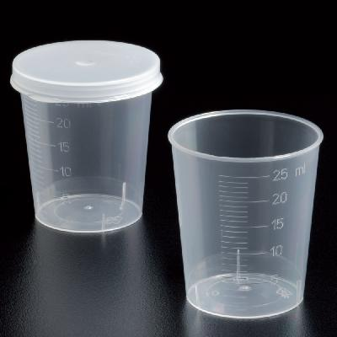
47. | Paski do Analizy moczu 10 polowe, do aparatu clinitec | 1 | Op. 100 szt. | Paski do Analizy moczu 10 polowe, do aparatu clinitec | BIOMAXIMA | BM A 10 | 64.00 | 64.00
48. | Kieliszki z polipropylenu do podawania leków 30ml. | 1 | Op. 75 szt. | Kieliszki z polipropylenu do podawania leków 30ml. | Deltalab | 430130 | 3.10 | 3.10
49. | Pokrywki do kieliszków do leku. | 1 | Op. 75 szt. | Pokrywki do kieliszków do leku. | Deltalab | 430100.1 | 4.50 | 4.50
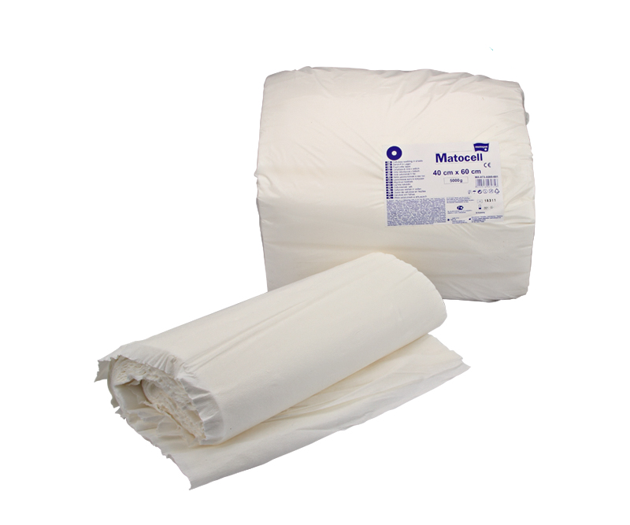
50. | Lignina rolki 150 g | 1 | 1 szt. | Lignina rolki 150 g | INTERGOS | matocell | 4.10 | 4.10
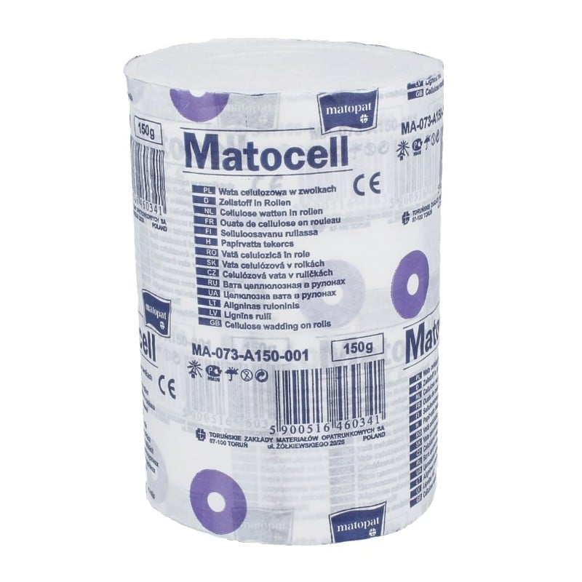
51. | Lignina płaty 5 kg | 1 | 1 szt. | Lignina płaty 5 kg | INTERGOS | Marocell | 110.00 | 110.00
52. | Gaziki odkażające alkoholowe (70% izopropylen) | 1 | Op. 100 szt. | Gaziki odkażające alkoholowe (70% izopropylen) | INTERGOS | 90600010 | 5.80 | 5.80
53. | Kompresy gazowe niejałowe 5x5 cm. | 1 | Op. 100 szt. | Kompresy gazowe niejałowe 5x5 cm. | INTERGOS | 90000407 | 4.90 | 4.90
54. | Kompresy gazowe jałowe 5x5 cm. a. 3szt. | 1 | Op. 3 szt. | Kompresy gazowe jałowe 5x5 cm. a. 3szt. | INTERGOS | 90000407 | 1.04 | 1.04
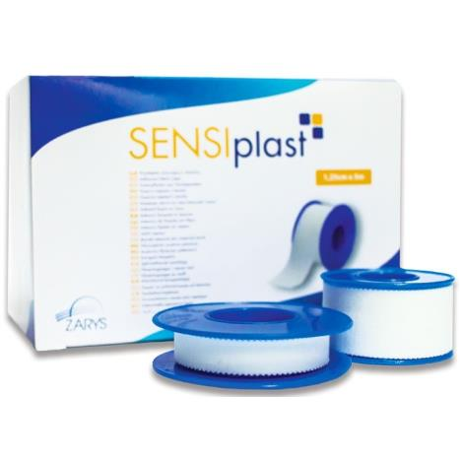
55. | Kompresy gazowe niejałowe 7,5x7,5cm | 1 | Op. 100 szt. | Kompresy gazowe niejałowe 7,5x7,5cm | INTERGOS | 9000406 | 7.40 | 7.40
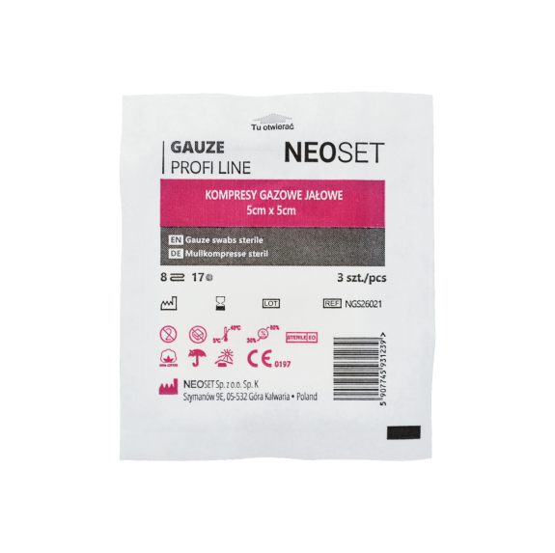
56. | Kompresy gazowe 7,5 x 7,5 cm jałowe a 3 szt. | 1 | Op. 3 szt. | Kompresy gazowe 7,5 x 7,5 cm jałowe a 3 szt. | INTERGOS | 90500052 | 1.24 | 1.24
57. | Plaster SOFTPLAST LUX 2,5 cm x 9,14 m | 1 | 1 szt. | Plaster SOFTPLAST LUX 2,5 cm x 9,14 m | INTERGOS | 906000110 | 2.20 | 2.20
58. | Bandaż, opaska elastyczna podtrzymująca 10cm x 4mtr | 1 | 1 szt. | Bandaż, opaska elastyczna podtrzymująca 10cm x 4mtr | AFM | ITM-OPA-BAN10x4-02559 | 2.50 | 2.50
59. | Gaza niejałowa 1m2 13-nitkowa | 1 | 1 szt. | Gaza niejałowa 1m2 13-nitkowa | AFM | X-103-2128120755800 | 2.60 | 2.60
60. | Gaza jałowa 1m2 13-nitkowa | 1 | 1 szt. | Gaza jałowa 1m2 13-nitkowa | AFM | ITM-OPT-GAJ13N-02552 | 3.30 | 3.30
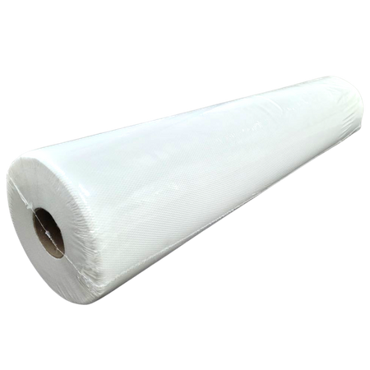
61. | Jednorazowy podkład medyczny 50 cm x 50 cm w rolce (100 szt.) | 1 | 1 rolka | Jednorazowy podkład medyczny 50 cm x 50 cm w rolce (100 szt.) | ECCELLENTE | FLS-PAP-PDM5X5-02739 | 39.00 | 39.00
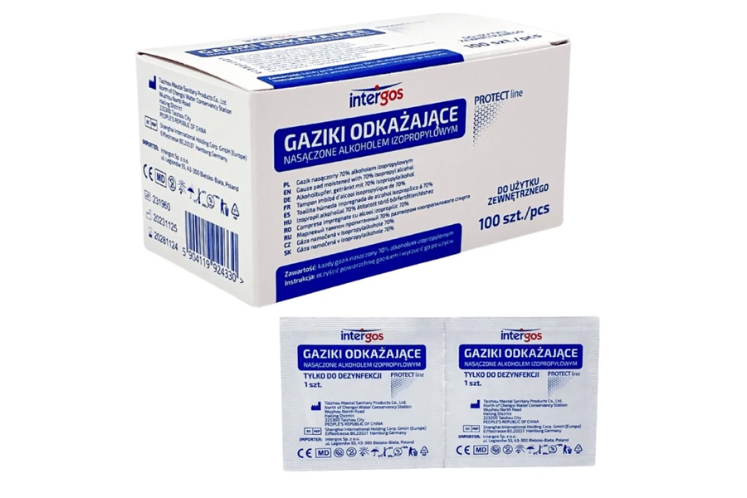
62. | Gaziki odkażające alkoholowe (100 szt.) | 1 | 1 op. | Gaziki odkażające alkoholowe (100 szt.) | INTERGOS | 90600010 | 5.80 | 5.80
63. | Fartuch chirurgiczny z włókniny SMS, jałowy, rozm. M | 1 | 1szt. | Fartuch chirurgiczny z włókniny SMS, jałowy, rozm. M | ZARYS | MRR-ODZ-FCHJAL-02759 | 10.80 | 10.80
64. | Fartuch chirurgiczny, operacyjny, jałowy, standard rozm. M | 1 | 1szt. | Fartuch chirurgiczny, operacyjny, jałowy, standard rozm. M | ZARYS | ZRS-ODZ-FAWLNL-03040 | 10.80 | 10.80
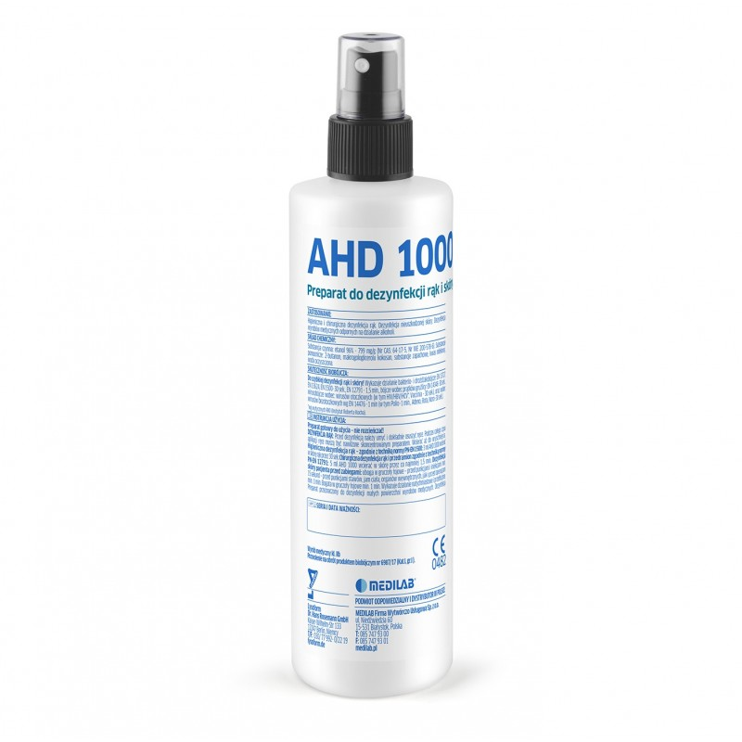
65. | Fartuch foliowy przedni 71x116cm (100szt) | 1 | 1op | Fartuch foliowy przedni 71x116cm (100szt) | ZARYS | UNI-ODZ-FBASIC-01325 | 40.00 | 40.00
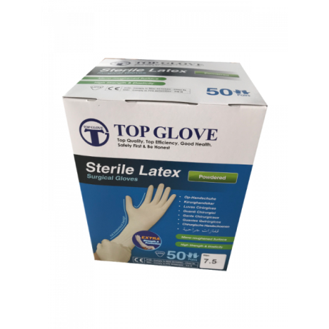
66. | Rękawice chirurgiczne lateksowe bezpudrowe, jałowe Top Glove PF, rozm. 7,5 | 1 | op. 50 par | Rękawice chirurgiczne lateksowe bezpudrowe, jałowe Top Glove PF, rozm. 7,5 | TOP-GLOVE | UNI-REK-LPF7,5-01231 | 195.00 | 195.00
67. | Rękawice chirurgiczne lateksowe bezpudrowe, jałowe Top Glove PF, rozm.8.0 | 1 | op. 50 par | Rękawice chirurgiczne lateksowe bezpudrowe, jałowe Top Glove PF, rozm.8.0 | TOP-GLOVE | UNI-REK-LPF8,0-01230 | 195.00 | 195.00
68. | AHD 1000 Płyn do dezynfekcji rąk i skóry, 250 ml spray. substancja czynna 79.9g etanol 96% | 1 | 1szt. | AHD 1000 Płyn do dezynfekcji rąk i skóry, 250 ml spray. substancja czynna 79.9g etanol 96% | MEDILAB | PLM-DEZ-250SPR-00211 | 32.00 | 32.00
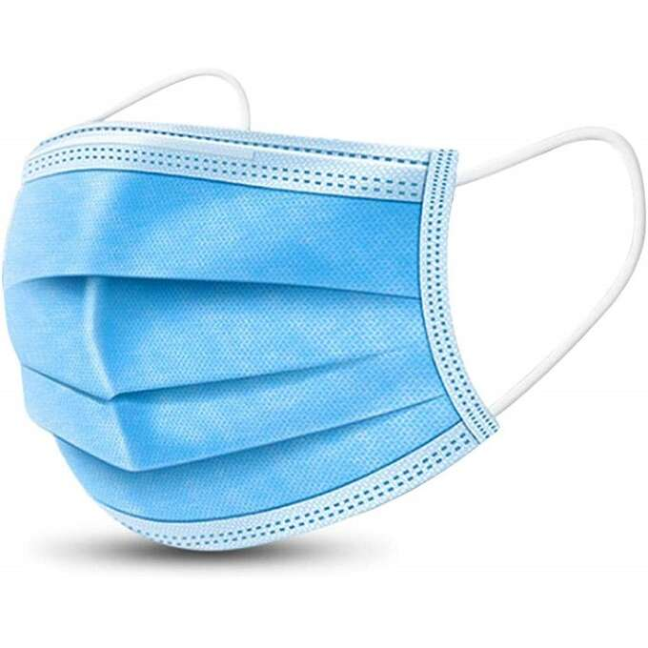
69. | VELOX TOP AF 1L neutral - alkoholowy płyn do dezynfekcji i mycia sprzetu med. | 1 | 1szt. | VELOX TOP AF 1L neutral - alkoholowy płyn do dezynfekcji i mycia sprzetu med. | MEDILAB | PLM-DEZ-NEUT1L-00224 | 40.00 | 40.00
70. | Opaski identyfikacyjne dla dorosłych 2,4cm - białe | 1 | 1 szt. | Opaski identyfikacyjne dla dorosłych 2,4cm - białe | INTERGOS | ULT-AKC-OPADOR-01471 | 0.90 | 0.90
71. | Opaska identyfikacyjna dziecięca, dwa kolory (różowy lub niebieski) | 1 | 1 szt. | Opaska identyfikacyjna dziecięca, dwa kolory (różowy lub niebieski) | INTERGOS | ULT-AKC-OPADZR-01834 | 0.90 | 0.90
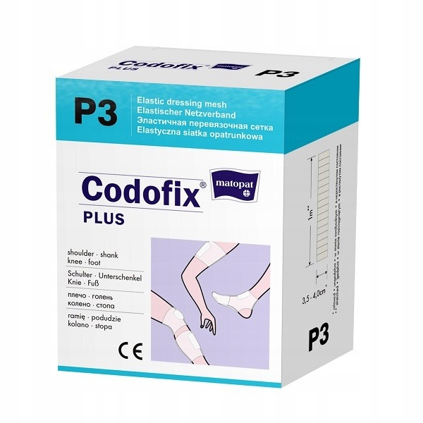
72. | Maseczka chirurgiczna BETAtex, 3W z włókniny z gumką niebieska | 1 | op. 50 szt. | Maseczka chirurgiczna BETAtex, 3W z włókniny z gumką niebieska | ZARYS | ZRS-ODZ-MAS3WN-01671 | 7.50 | 7.50
73. | CODOFIX nr 4 elastyczna siatka opatrunkowa 4cmx1m, niejałowa, MA-152-RATG-011 | 1 | 1 szt. | CODOFIX nr 4 elastyczna siatka opatrunkowa 4cmx1m, niejałowa, MA-152-RATG-011 | MATOPAT | TZM-HIG-SIA4X1-02330 | 13.00 | 13.00
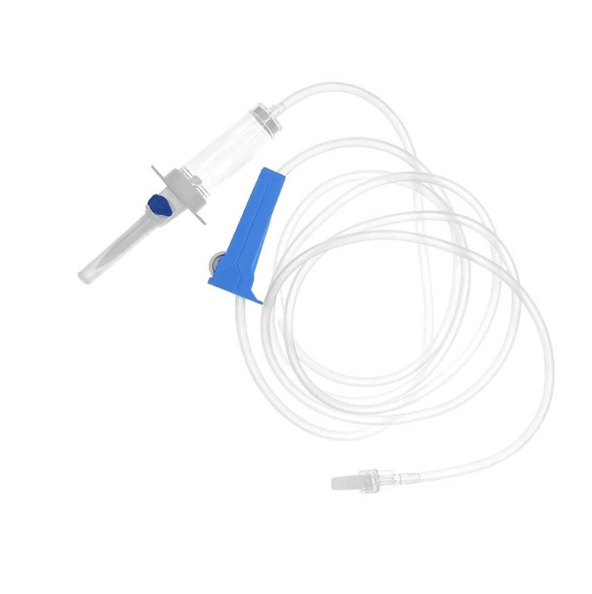
74. | CODOFIX nr 6 elastyczna siatka opatrunkowa 6cmx1m, niejałowa, MA-152-RATG-014 | 1 | 1szt. | CODOFIX nr 6 elastyczna siatka opatrunkowa 6cmx1m, niejałowa, MA-152-RATG-014 | MATOPAT | TZM-HIG-SIA6X1-02916 | 18.00 | 18.00
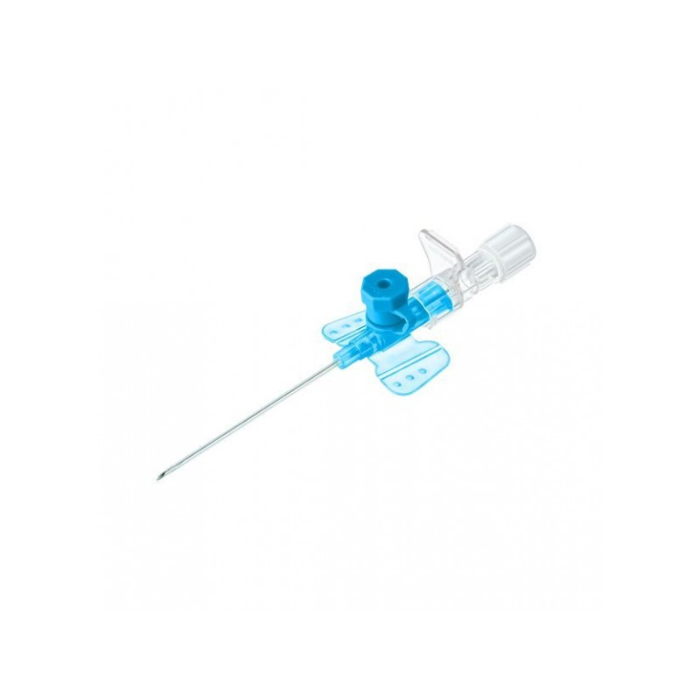
75. | CODOFIX nr 8 elastyczna siatka opatrunkowa 8cmx1m, niejałowa, MA-152-RATG-015 | 1 | 1szt. | CODOFIX nr 8 elastyczna siatka opatrunkowa 8cmx1m, niejałowa, MA-152-RATG-015 | MATOPAT | TZM-HIG-SIA8X1-02917 | 23.00 | 23.00
76. | Przyrząd do przetaczania płynów infuzyjnych 1szt | 1 | 1 szt. | Przyrząd do przetaczania płynów infuzyjnych 1szt DO KROPLÓWEK | KD-POLSKA | KDM-AKC-PRZEIN-00595 | 1.28 | 1.28
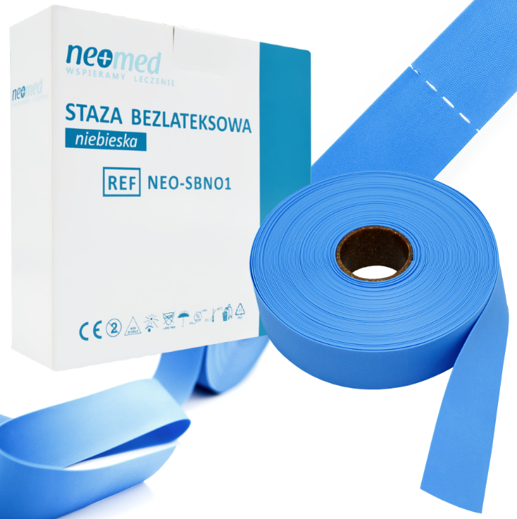
77. | Wenflon niebieski, kaniula dożylna KD-FIX 22Gx1 (0,9x25mm) | 1 | 1 szt. | Wenflon niebieski, kaniula dożylna KD-FIX 22Gx1 (0,9x25mm) | KD-POLSKA | KDM-VNF-22G25N-00095 | 1.60 | 1.60
78. | Wenflon różowy, kaniula dożylna KD-FIX 20Gx1 1/4 (1,1x32mm) | 1 | 1 szt. | Wenflon różowy, kaniula dożylna KD-FIX 20Gx1 1/4 (1,1x32mm) | KD-POLSKA | KDM-VNF-20G32R-00094 | 1.60 | 1.60
79. | Wenflon zielony, kaniula dożylna KD-FIX 18Gx3/4& (1,3x45mm) | 1 | 1 szt. | Wenflon zielony, kaniula dożylna KD-FIX 18Gx3/4& (1,3x45mm) | KD-POLSKA | KDM-VNF-18G45N-00767 | 1.60 | 1.60
80. | Staza bezlateksowa w rolce (50szt) | 1 | Op. 50szt. | Staza bezlateksowa w rolce (50szt) | ZARYS | ZRS-AKC-STAZLF-01588 | 56.00 | 56.00
81. | Korek do wenflonów KD-CAP biały, 100szt./op. Ref: 762530 | 1 | op. 100 szt. | Korek do wenflonów KD-CAP biały, 100szt./op. Ref: 762530 | KD-POLSKA | KDM-AKC-WENFLB-03223 | 17.00 | 17.00
82. | 0 | 1 | op. 12 szt. | Plaster Micropore 3M 25 mm x 5 m (12 szt.) | ZARYS | ZRS-OPT-PLAS25-02955 | 54.00 | 54.00
83. | Plaster do mocowania wenflonów, kaniul M-DERM 6x8cm (100szt) | 1 | op. 100 szt. | Plaster do mocowania wenflonów, kaniul M-DERM 6x8cm (100szt) | ZARYS | ZRS-OPT-KAN6X8-02414 | 38.00 | 38.00
84. | Mikroprobówka PP do biologii molekularnej z polem opisowym z nakrętką z wgłębieniem na krążek identyfikacyjny dla systematyki badań. Nakrętka posiadająca uszczelnienie typu o-ring. Probówka stożkowa 1,5ml, z integralną nakrętką zakręconą. JAŁOWA | 1 | OP. 25 szt. | Mikroprobówka PP do biologii molekularnej z polem opisowym z nakrętką z wgłębieniem na krążek identyfikacyjny dla systematyki badań. Nakrętka posiadająca uszczelnienie typu o-ring. Probówka stożkowa 1,5ml, z integralną nakrętką zakręconą. JAŁOWA | SARSTEDT | 72.692.210 | 25.00 | 25.00 | 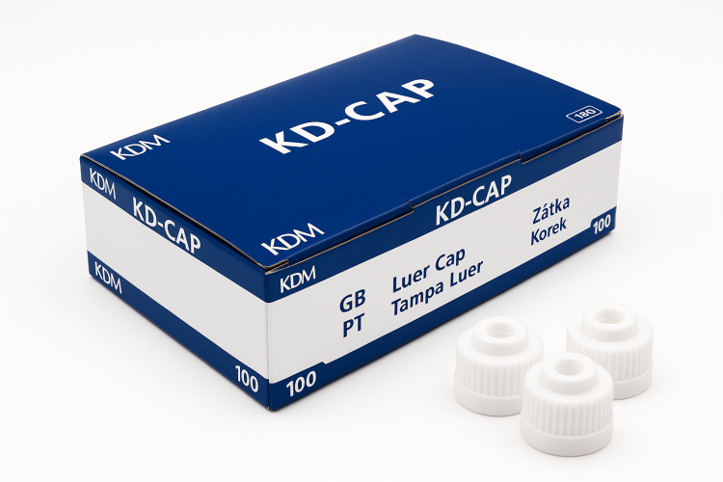 |  |  | 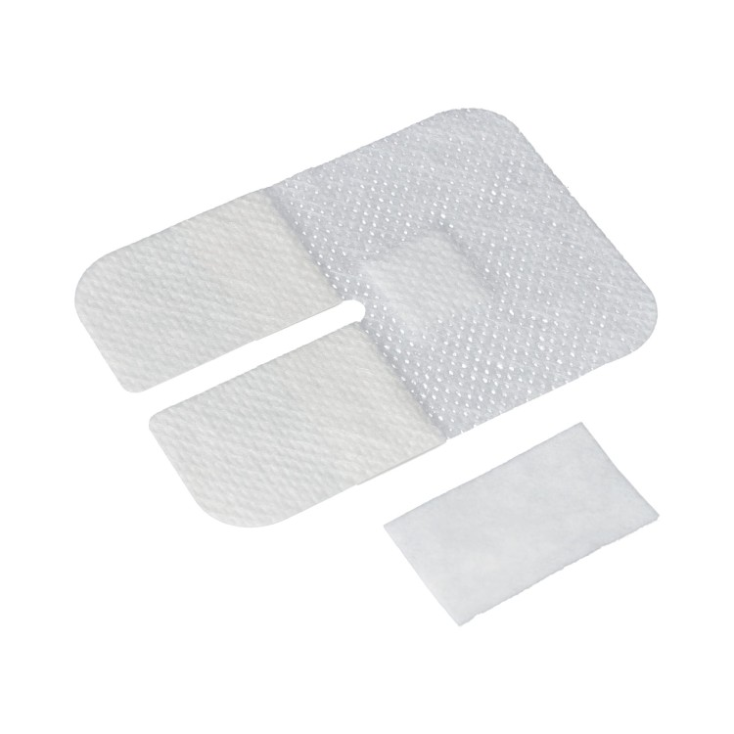
85. | Mikroprobówka PP do biologii molekularnej z polem opisowym z nakrętką z wgłębieniem na krążek identyfikacyjny dla systematyki badań. Nakrętka posiadająca uszczelnienie typu o-ring. Probówka stożkowa 1,5ml, z odrębną nakrętką zakręconą. PCR Performance Tested | 1 | Op. 100 szt. | Mikroprobówka PP do biologii molekularnej z polem opisowym z nakrętką z wgłębieniem na krążek identyfikacyjny dla systematyki badań. Nakrętka posiadająca uszczelnienie typu o-ring. Probówka stożkowa 1,5ml, z odrębną nakrętką zakręconą. PCR Performance Tested | SARSTEDT | 72.692.405 | 51.00 | 51.00 |  | 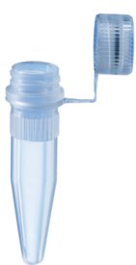 | 72.692…..
86. | Mikroprobówka PP do biologii molekularnej z polem opisowym z nakrętką z wgłębieniem na krążek identyfikacyjny dla systematyki badań. Nakrętka posiadająca uszczelnienie typu o-ring.Probówka stożkowa 1,5ml, z integralną nakrętką zakręconą. PCR Performance Tested | 1 | Op. 100 szt. | Mikroprobówka PP do biologii molekularnej z polem opisowym z nakrętką z wgłębieniem na krążek identyfikacyjny dla systematyki badań. Nakrętka posiadająca uszczelnienie typu o-ring.Probówka stożkowa 1,5ml, z integralną nakrętką zakręconą. PCR Performance Tested | SARSTEDT | 72.692.415 | 78.00 | 78.00
87. | Mikroprobówka PP do biologii molekularnej z polem opisowym z nakrętką z wgłębieniem na krążek identyfikacyjny dla systematyki badań. Nakrętka posiadająca uszczelnienie typu o-ring. | 1 | OP. 25 szt. | Mikroprobówka PP do biologii molekularnej z polem opisowym z nakrętką z wgłębieniem na krążek identyfikacyjny dla systematyki badań. Nakrętka posiadająca uszczelnienie typu o-ring. | SARSTEDT | 72.694.217 | 24.00 | 24.00 |  |  | 72.694…..
88. | Mikroprobówka PP do biologii molekularnej z polem opisowym z nakrętką z wgłębieniem na krążek identyfikacyjny dla systematyki badań. Nakrętka posiadająca uszczelnienie typu o-ring.Probówka stojąca stożkowa 2,0 ml, z integralną nakrętką zakręconą. JAŁOWA | 1 | Op. 100 szt. | Mikroprobówka PP do biologii molekularnej z polem opisowym z nakrętką z wgłębieniem na krążek identyfikacyjny dla systematyki badań. Nakrętka posiadająca uszczelnienie typu o-ring.Probówka stojąca stożkowa 2,0 ml, z integralną nakrętką zakręconą. JAŁOWA | SARSTEDT | 72.694.406 | 78.00 | 78.00 |  | 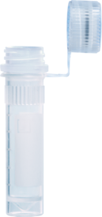
89. | Mikroprobówka PP do biologii molekularnej z polem opisowym z nakrętką z wgłębieniem na krążek identyfikacyjny dla systematyki badań. Nakrętka posiadająca uszczelnienie typu o-ring. Probówka stojąca stożkowa 2,0ml, z integralną nakrętką zakręconą. PCR Performance Tested | 1 | Op. 100 szt. | Mikroprobówka PP do biologii molekularnej z polem opisowym z nakrętką z wgłębieniem na krążek identyfikacyjny dla systematyki badań. Nakrętka posiadająca uszczelnienie typu o-ring. Probówka stojąca stożkowa 2,0ml, z integralną nakrętką zakręconą. PCR Performance Tested | SARSTEDT | 72.694.416 | 81.00 | 81.00
90. | Mikroprobówka PP do biologii molekularnej z polem opisowym z nakrętką z wgłębieniem na krążek identyfikacyjny dla systematyki badań. Nakrętka posiadająca uszczelnienie typu o-ring. Probówka stojąca stożkowa 1,5ml, z integralną nakrętką zakręconą. JAŁOWA | 1 | OP. 25 szt. | Mikroprobówka PP do biologii molekularnej z polem opisowym z nakrętką z wgłębieniem na krążek identyfikacyjny dla systematyki badań. Nakrętka posiadająca uszczelnienie typu o-ring. Probówka stojąca stożkowa 1,5ml, z integralną nakrętką zakręconą. JAŁOWA | SARSTEDT | 72.703.217 | 23.00 | 23.00 |  | 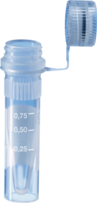 | 72.703…..
91. | Mikroprobówka PP do biologii molekularnej z polem opisowym z nakrętką z wgłębieniem na krążek identyfikacyjny dla systematyki badań. Nakrętka posiadająca uszczelnienie typu o-ring. Probówka stojąca stożkowa 1,5ml, z odrębną nakrętką zakręconą. PCR Performance Tested | 1 | Op. 100 szt. | Mikroprobówka PP do biologii molekularnej z polem opisowym z nakrętką z wgłębieniem na krążek identyfikacyjny dla systematyki badań. Nakrętka posiadająca uszczelnienie typu o-ring. Probówka stojąca stożkowa 1,5ml, z odrębną nakrętką zakręconą. PCR Performance Tested | SARSTEDT | 72.703.406 | 67.00 | 67.00
92. | Mikroprobówka PP do biologii molekularnej z polem opisowym z nakrętką z wgłębieniem na krążek identyfikacyjny dla systematyki badań. Nakrętka posiadająca uszczelnienie typu o-ring. Probówka stojąca stożkowa 1,5ml, z integralną nakrętką zakręconą. PCR Performance Tested | 1 | Op. 100 szt. | Mikroprobówka PP do biologii molekularnej z polem opisowym z nakrętką z wgłębieniem na krążek identyfikacyjny dla systematyki badań. Nakrętka posiadająca uszczelnienie typu o-ring. Probówka stojąca stożkowa 1,5ml, z integralną nakrętką zakręconą. PCR Performance Tested | SARSTEDT | 72.703.416 | 77.00 | 77.00
93. | Mikroprobówka PP do biologii molekularnej z polem opisowym z nakrętką z wgłębieniem na krążek identyfikacyjny dla systematyki badań. Nakrętka posiadająca uszczelnienie typu o-ring. Probówka stojąca stożkowa 0,5ml, z integralną nakrętką zakręconą. JAŁOWA | 1 | OP. 25 szt. | Mikroprobówka PP do biologii molekularnej z polem opisowym z nakrętką z wgłębieniem na krążek identyfikacyjny dla systematyki badań. Nakrętka posiadająca uszczelnienie typu o-ring. Probówka stojąca stożkowa 0,5ml, z integralną nakrętką zakręconą. JAŁOWA | SARSTEDT | 72.730.217 | 22.00 | 22.00 |  | 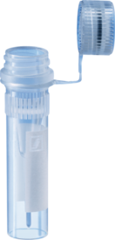 | 72.730…..
94. | Mikroprobówka PP do biologii molekularnej z polem opisowym z nakrętką z wgłębieniem na krążek identyfikacyjny dla systematyki badań. Nakrętka posiadająca uszczelnienie typu o-ring. Probówka stojąca stożkowa 0,5ml, z odrębną nakrętką zakręconą. PCR Performance Tested | 1 | Op. 100 szt. | Mikroprobówka PP do biologii molekularnej z polem opisowym z nakrętką z wgłębieniem na krążek identyfikacyjny dla systematyki badań. Nakrętka posiadająca uszczelnienie typu o-ring. Probówka stojąca stożkowa 0,5ml, z odrębną nakrętką zakręconą. PCR Performance Tested | SARSTEDT | 72.730.406 | 85.00 | 85.00
95. | Mikroprobówka PP do biologii molekularnej z polem opisowym z nakrętką z wgłębieniem na krążek identyfikacyjny dla systematyki badań. Nakrętka posiadająca uszczelnienie typu o-ring. Probówka stojąca stożkowa 0,5ml, z integralną nakrętką zakręconą. PCR Performance Tested | 1 | Op. 100 szt. | Mikroprobówka PP do biologii molekularnej z polem opisowym z nakrętką z wgłębieniem na krążek identyfikacyjny dla systematyki badań. Nakrętka posiadająca uszczelnienie typu o-ring. Probówka stojąca stożkowa 0,5ml, z integralną nakrętką zakręconą. PCR Performance Tested | SARSTEDT | 72.730.416 | 80.00 | 80.00
96. | Mikroprobówka PP do biologii molekularnej z polem opisowym z nakrętką z wgłębieniem na krążek identyfikacyjny dla systematyki badań. Nakrętka posiadająca uszczelnienie typu o-ring.Probówka stożkowa 1,5ml, z odrębną nakrętką zakręconą. NIEJAŁOWA | 1 | Op. 100 szt. | Mikroprobówka PP do biologii molekularnej z polem opisowym z nakrętką z wgłębieniem na krążek identyfikacyjny dla systematyki badań. Nakrętka posiadająca uszczelnienie typu o-ring.Probówka stożkowa 1,5ml, z odrębną nakrętką zakręconą. NIEJAŁOWA | SARSTEDT | 72.692.005 | 43.00 | 43.00 |  |  | 72.692…..
97. | Mikroprobówka PP do biologii molekularnej z polem opisowym z nakrętką z wgłębieniem na krążek identyfikacyjny dla systematyki badań. Nakrętka posiadająca uszczelnienie typu o-ring.Probówka stożkowa 1,5ml, z odrębną nakrętką niezakręconą. NIEJAŁOWA | 1 | Op. 500 szt. | Mikroprobówka PP do biologii molekularnej z polem opisowym z nakrętką z wgłębieniem na krążek identyfikacyjny dla systematyki badań. Nakrętka posiadająca uszczelnienie typu o-ring.Probówka stożkowa 1,5ml, z odrębną nakrętką niezakręconą. NIEJAŁOWA | SARSTEDT | 72.692.000 | 145.00 | 145.00
98. | Mikroprobówka PP do biologii molekularnej z polem opisowym z nakrętką z wgłębieniem na krążek identyfikacyjny dla systematyki badań. Nakrętka posiadająca uszczelnienie typu o-ring.Probówka stożkowa 2,0ml, z odrębną nakrętką niezakręconą. NIEJAŁOWA | 1 | Op. 500 szt. | Mikroprobówka PP do biologii molekularnej z polem opisowym z nakrętką z wgłębieniem na krążek identyfikacyjny dla systematyki badań. Nakrętka posiadająca uszczelnienie typu o-ring.Probówka stożkowa 2,0ml, z odrębną nakrętką niezakręconą. NIEJAŁOWA | SARSTEDT | 72.693.000 | 145.00 | 145.00 |  | 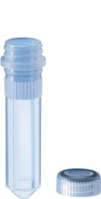 | 72.693…..
99. | Mikroprobówka PP do biologii molekularnej z polem opisowym z nakrętką z wgłębieniem na krążek identyfikacyjny dla systematyki badań. Nakrętka posiadająca uszczelnienie typu o-ring.Probówka stożkowa 2,0ml, z odrębną nakrętką zakręconą. NIEJAŁOWA | 1 | Op. 100 szt. | Mikroprobówka PP do biologii molekularnej z polem opisowym z nakrętką z wgłębieniem na krążek identyfikacyjny dla systematyki badań. Nakrętka posiadająca uszczelnienie typu o-ring.Probówka stożkowa 2,0ml, z odrębną nakrętką zakręconą. NIEJAŁOWA | SARSTEDT | 72.693.005 | 44.00 | 44.00
100. | Mikroprobówka PP do biologii molekularnej z polem opisowym z nakrętką z wgłębieniem na krążek identyfikacyjny dla systematyki badań. Nakrętka posiadająca uszczelnienie typu o-ring.Probówka stojąca stożkowa 2,0ml, z odrębną nakrętką niezakręconą. NIEJAŁOWA | 1 | Op. 500 szt. | Mikroprobówka PP do biologii molekularnej z polem opisowym z nakrętką z wgłębieniem na krążek identyfikacyjny dla systematyki badań. Nakrętka posiadająca uszczelnienie typu o-ring.Probówka stojąca stożkowa 2,0ml, z odrębną nakrętką niezakręconą. NIEJAŁOWA | SARSTEDT | 72.694.000 | 145.00 | 145.00 |  |  | 72.694…..
101. | Mikroprobówka PP do biologii molekularnej z polem opisowym z nakrętką z wgłębieniem na krążek identyfikacyjny dla systematyki badań. Nakrętka posiadająca uszczelnienie typu o-ring.Probówka stojąca stożkowa 2,0ml, z odrębną nakrętką zakręconą. NIEJAŁOWA | 1 | Op. 100 szt. | Mikroprobówka PP do biologii molekularnej z polem opisowym z nakrętką z wgłębieniem na krążek identyfikacyjny dla systematyki badań. Nakrętka posiadająca uszczelnienie typu o-ring.Probówka stojąca stożkowa 2,0ml, z odrębną nakrętką zakręconą. NIEJAŁOWA | SARSTEDT | 72.694.005 | 44.00 | 44.00
102. | Mikroprobówka PP do biologii molekularnej z polem opisowym z nakrętką z wgłębieniem na krążek identyfikacyjny dla systematyki badań. Nakrętka posiadająca uszczelnienie typu o-ring.Probówka stojąca stożkowa 0,5ml, z odrębną nakrętką niezakręconą. NIEJAŁOWA | 1 | Op. 500 szt. | Mikroprobówka PP do biologii molekularnej z polem opisowym z nakrętką z wgłębieniem na krążek identyfikacyjny dla systematyki badań. Nakrętka posiadająca uszczelnienie typu o-ring.Probówka stojąca stożkowa 0,5ml, z odrębną nakrętką niezakręconą. NIEJAŁOWA | SARSTEDT | 72.730.000 | 169.00 | 169.00
103. | Mikroprobówka PP do biologii molekularnej z polem opisowym z nakrętką z wgłębieniem na krążek identyfikacyjny dla systematyki badań. Nakrętka posiadająca uszczelnienie typu o-ring.Probówka stojąca stożkowa 0,5ml, z odrębną nakrętką zakręconą. NIEJAŁOWA | 1 | Op. 100 szt. | Mikroprobówka PP do biologii molekularnej z polem opisowym z nakrętką z wgłębieniem na krążek identyfikacyjny dla systematyki badań. Nakrętka posiadająca uszczelnienie typu o-ring.Probówka stojąca stożkowa 0,5ml, z odrębną nakrętką zakręconą. NIEJAŁOWA | SARSTEDT | 72.730.005 | 74.00 | 74.00 |  |  | 72.730….
104. | Kolorowe krążki kodujące do nakrętek dostępne w kolorach: czerwonym, żółtym, zielonym, niebieskim, fioletowym, białym, czarnym. | 1 | Op. 500 szt. | Kolorowe krążki kodujące do nakrętek dostępne w kolorach: czerwonym, żółtym, zielonym, niebieskim, fioletowym, białym, czarnym. | SARSTEDT | 65.713.XXX | 76.00 | 76.00 | 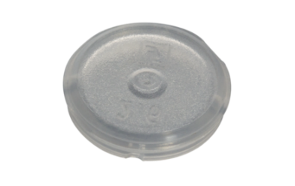
105. | Kolorowe nakrętki kodujące do mikroprobówek dostępne w kolorach: czerwonym, żółtym, zielonym, niebieskim, fioletowym, białym, czarnym, pomarańczowym, fioletowym, brązowym. | 1 | Op. 500 szt. | Kolorowe nakrętki kodujące do mikroprobówek dostępne w kolorach: czerwonym, żółtym, zielonym, niebieskim, fioletowym, białym, czarnym, pomarańczowym, fioletowym, brązowym. | SARSTEDT | 65.716.XXX | 86.00 | 86.00 | 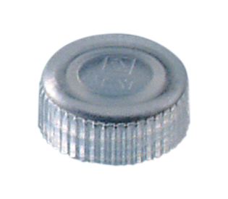
106. | Probówki CryoPure z gwintem zewnętrznym, jałowe 1,2ml – białe, czerwone, fioletowe, zielone, żółte op. 50szt. Probówki sterylne, sterylizacja promieniami gamma, niepirogenne, niecytotoksyczne, niemutagenne, dopuszczone do IVD. Przeznaczone do zamrażania do min. -196 st. C. Mechanizm uszczelnienia QuickSeal umożliwia ergonomiczne i bezpieczne otwieranie i zamykanie próbek jednym obrotem zakrętki. Kształt dna probówki ułatwiający odpipetowanie całości próbki. Stopki na podstawie umożliwiają postawienie probówki. Dostępny Certyfikat non-pyrogenic, non-cytotoxic, non-mutagenic, sterile lub równoważne. | 1 | Op. 50 szt. | Probówki CryoPure z gwintem zewnętrznym, jałowe 1,2ml – białe, czerwone, fioletowe, zielone, żółte op. 50szt. Probówki sterylne, sterylizacja promieniami gamma, niepirogenne, niecytotoksyczne, niemutagenne, dopuszczone do IVD. Przeznaczone do zamrażania do min. -196 st. C. Mechanizm uszczelnienia QuickSeal umożliwia ergonomiczne i bezpieczne otwieranie i zamykanie próbek jednym obrotem zakrętki. Kształt dna probówki ułatwiający odpipetowanie całości próbki. Stopki na podstawie umożliwiają postawienie probówki. Dostępny Certyfikat non-pyrogenic, non-cytotoxic, non-mutagenic, sterile lub równoważne. | SARSTEDT | 72.377.XXX | 45.00 | 45.00
107. | Probówki CryoPure z gwintem zewnętrznym, jałowe 2,0ml – białe, czerwone, fioletowe, żółte, zielone, niebieskie op. 50szt. Probówki sterylne, sterylizacja promieniami gamma, niepirogenne, niecytotoksyczne, niemutagenne, dopuszczone do IVD. Przeznaczone do zamrażania do min. -196 st. C. Mechanizm uszczelnienia QuickSeal umożliwia ergonomiczne i bezpieczne otwieranie i zamykanie próbek jednym obrotem zakrętki. Kształt dna probówki ułatwiający odpipetowanie całości próbki. Stopki na podstawie umożliwiają postawienie probówki. Dostępny Certyfikat non-pyrogenic, non-cytotoxic, non-mutagenic, sterile. | 1 | Op. 50 szt. | Probówki CryoPure z gwintem zewnętrznym, jałowe 2,0ml – białe, czerwone, fioletowe, żółte, zielone, niebieskie op. 50szt. Probówki sterylne, sterylizacja promieniami gamma, niepirogenne, niecytotoksyczne, niemutagenne, dopuszczone do IVD. Przeznaczone do zamrażania do min. -196 st. C. Mechanizm uszczelnienia QuickSeal umożliwia ergonomiczne i bezpieczne otwieranie i zamykanie próbek jednym obrotem zakrętki. Kształt dna probówki ułatwiający odpipetowanie całości próbki. Stopki na podstawie umożliwiają postawienie probówki. Dostępny Certyfikat non-pyrogenic, non-cytotoxic, non-mutagenic, sterile. | SARSTEDT | 72.379.XXX | 45.00 | 45.00
108. | Probówki CryoPure z gwintem zewnętrznym, jałowe 5,0ml – białe czerwone, fioletowe, zielone, żółte op. 25szt. Probówki sterylne, sterylizacja promieniami gamma, niepirogenne, niecytotoksyczne, niemutagenne, dopuszczone do IVD. Przeznaczone do zamrażania do min. -196 st. C. Mechanizm uszczelnienia QuickSeal umożliwia ergonomiczne i bezpieczne otwieranie i zamykanie próbek jednym obrotem zakrętki. Kształt dna probówki ułatwiający odpipetowanie całości próbki. Stopki na podstawie umożliwiają postawienie probówki. Dostępny Certyfikat non-pyrogenic, non-cytotoxic, non-mutagenic, sterile. | 1 | Op. 50 szt. | Probówki CryoPure z gwintem zewnętrznym, jałowe 5,0ml – białe czerwone, fioletowe, zielone, żółte op. 25szt. Probówki sterylne, sterylizacja promieniami gamma, niepirogenne, niecytotoksyczne, niemutagenne, dopuszczone do IVD. Przeznaczone do zamrażania do min. -196 st. C. Mechanizm uszczelnienia QuickSeal umożliwia ergonomiczne i bezpieczne otwieranie i zamykanie próbek jednym obrotem zakrętki. Kształt dna probówki ułatwiający odpipetowanie całości próbki. Stopki na podstawie umożliwiają postawienie probówki. Dostępny Certyfikat non-pyrogenic, non-cytotoxic, non-mutagenic, sterile. | SARSTEDT | 72.383.XXX | 52.00 | 52.00
109. | Probówki CryoPure z gwintem wewnętrznym, jałowe 2,0ml – białe, czerwone, fioletowe, żółte, zielone, niebieskie Op. 50szt. Probówki sterylne, sterylizacja promieniami gamma, niepirogenne, niecytotoksyczne, niemutagenne, dopuszczone do IVD. Przeznaczone do zamrażania do min. -196 st. C. Mechanizm uszczelnienia QuickSeal umożliwia ergonomiczne i bezpieczne otwieranie i zamykanie próbek jednym obrotem zakrętki. Kształt dna probówki ułatwiający odpipetowanie całości próbki. Stopki na podstawie umożliwiają postawienie probówki. Dostępny Certyfikat non-pyrogenic, non-cytotoxic, non-mutagenic, sterile. | 1 | Op. 50 szt. | Probówki CryoPure z gwintem wewnętrznym, jałowe 2,0ml – białe, czerwone, fioletowe, żółte, zielone, niebieskie Op. 50szt. Probówki sterylne, sterylizacja promieniami gamma, niepirogenne, niecytotoksyczne, niemutagenne, dopuszczone do IVD. Przeznaczone do zamrażania do min. -196 st. C. Mechanizm uszczelnienia QuickSeal umożliwia ergonomiczne i bezpieczne otwieranie i zamykanie próbek jednym obrotem zakrętki. Kształt dna probówki ułatwiający odpipetowanie całości próbki. Stopki na podstawie umożliwiają postawienie probówki. Dostępny Certyfikat non-pyrogenic, non-cytotoxic, non-mutagenic, sterile. | SARSTEDT | 72.380.XXX | 45.00 | 45.00
110. | Filtry strzykawkowe 30mm z membraną z PTFE 0,22um neutralne, indywidualnie pakowane, jałowe. | 1 | Op. 50 szt. | Filtry strzykawkowe 30mm z membraną z PTFE 0,22um neutralne, indywidualnie pakowane, jałowe. | CITO-TEST | 2308-5202 | 180.00 | 180.00
111. | Filtry strzykawkowe 30mm z membraną z PTFE 0,45um neutralne, indywidualnie pakowane, jałowe. | 1 | Op. 50 szt. | Filtry strzykawkowe 30mm z membraną z PTFE 0,45um neutralne, indywidualnie pakowane, jałowe. | CITO-TEST | 2308-5302 | 180.00 | 180.00
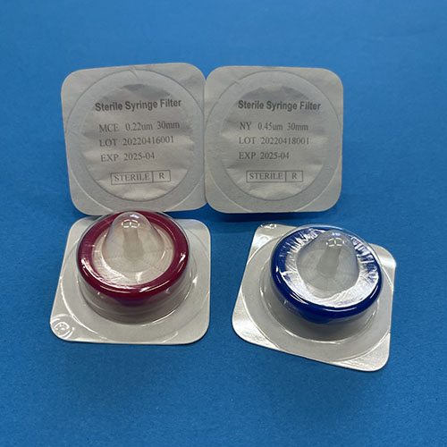
112. | Filtry strzykawkowe 30mm z membraną z MCE 0,22um różowe, indywidualnie pakowane, jałowe | 1 | Op. 50 szt. | Filtry strzykawkowe 30mm z membraną z MCE 0,22um różowe, indywidualnie pakowane, jałowe | CITO-TEST | 2308-2202 | 176.00 | 176.00
113. | Filtry strzykawkowe 30mm z membraną z MCE 0,45um różowe, indywidualnie pakowane, jałowe | 1 | Op. 50 szt. | Filtry strzykawkowe 30mm z membraną z MCE 0,45um różowe, indywidualnie pakowane, jałowe | CITO-TEST | 2308-2302 | 176.00 | 176.00
114. | Filtry strzykawkowe 30mm z membraną nylonową 0,22um niebieskie, indywidualnie pakowane, jałowe | 1 | Op. 50 szt. | Filtry strzykawkowe 30mm z membraną nylonową 0,22um niebieskie, indywidualnie pakowane, jałowe | CITO-TEST | 2308-4202 | 176.00 | 176.00
115. | Filtry strzykawkowe 30mm z membraną nylonową 0,45um niebieskie, indywidualnie pakowane, jałowe | 1 | Op. 50 szt. | Filtry strzykawkowe 30mm z membraną nylonową 0,45um niebieskie, indywidualnie pakowane, jałowe | CITO-TEST | 2308-4302 | 176.00 | 176.00
116. | Etykiety – papierki samoprzylepne na probówki 38 x 25 mm (+-10%) a 1000 szt. (bez nadruku) | 1 | 1 szt. | Etykiety – papierki samoprzylepne na probówki 38 x 25 mm (+-10%) a 1000 szt. (bez nadruku) | etygrafika | ET-38/25 | 10.00 | 10.00
117. | Pisak wodoodporny do pisania po szkle, metalu i większości tworzyw sztucznych np. Szalek Petriego z polistyrenu, piszący również po wilgotnych i zimnych powierzchniach, odporny na działalnie wody, szybkoschnący, szerokość kreski powyżej 1,0 mm 1,0 mm-CIENKI - kolor czarny | 1 | 1 szt. | Pisak wodoodporny do pisania po szkle, metalu i większości tworzyw sztucznych np. Szalek Petriego z polistyrenu, piszący również po wilgotnych i zimnych powierzchniach, odporny na działalnie wody, szybkoschnący, szerokość kreski powyżej 1,0 mm 1,0 mm-CIENKI - kolor czarny | LEMI | 37001 | 9.60 | 9.60 | 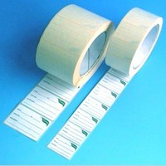
118. | Pisak wodoodporny do pisania po szkle, metalu i większości tworzyw sztucznych np. Szalek Petriego z polistyrenu, piszący również po wilgotnych i zimnych powierzchniach, odporny na działalnie wody, szybkoschnący, szerokość kreski powyżej 1,0 mm 1,0 mm- CIENKI - kolor czerwony | 1 | 1 szt. | Pisak wodoodporny do pisania po szkle, metalu i większości tworzyw sztucznych np. Szalek Petriego z polistyrenu, piszący również po wilgotnych i zimnych powierzchniach, odporny na działalnie wody, szybkoschnący, szerokość kreski powyżej 1,0 mm 1,0 mm- CIENKI - kolor czerwony | LEMI | 37001 | 9.60 | 9.60
119. | Pisak wodoodporny do pisania po szkle, metalu i większości tworzyw sztucznych np. Szalek Petriego z polistyrenu, piszący również po wilgotnych i zimnych powierzchniach, odporny na działalnie wody, szybkoschnący, szerokość kreski powyżej 1,0 mm 1,0 mm- CIENKI - kolor niebieski | 1 | 1 szt. | Pisak wodoodporny do pisania po szkle, metalu i większości tworzyw sztucznych np. Szalek Petriego z polistyrenu, piszący również po wilgotnych i zimnych powierzchniach, odporny na działalnie wody, szybkoschnący, szerokość kreski powyżej 1,0 mm 1,0 mm- CIENKI - kolor niebieski | LEMI | 37001 | 9.60 | 9.60
120. | Pisak wodoodporny do pisania po szkle, metalu i większości tworzyw sztucznych np. Szalek Petriego z polistyrenu, piszący również po wilgotnych i zimnych powierzchniach, odporny na działalnie wody, szybkoschnący, szerokość kreski powyżej 1,0 mm 1,0 mm- CIENKI -kolor zielony | 1 | 1 szt. | Pisak wodoodporny do pisania po szkle, metalu i większości tworzyw sztucznych np. Szalek Petriego z polistyrenu, piszący również po wilgotnych i zimnych powierzchniach, odporny na działalnie wody, szybkoschnący, szerokość kreski powyżej 1,0 mm 1,0 mm- CIENKI -kolor zielony | LEMI | 37001 | 9.60 | 9.60 | 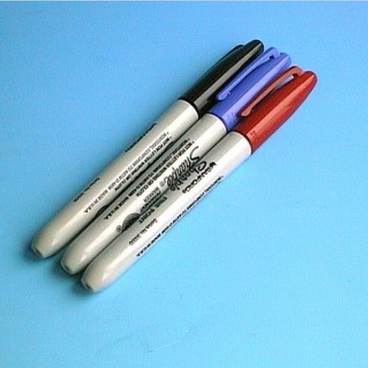
121. | Pisak wodoodporny do pisania po szkle, metalu i większości tworzyw sztucznych np. Szalek Petriego z polistyrenu, piszący również po wilgotnych i zimnych powierzchniach, odporny na działalnie wody, szybkoschnący, szerokość kreski powyżej 1,0 mm 1,0 mm-GRUBY - kolor czarny | 1 | 1 szt. | Pisak wodoodporny do pisania po szkle, metalu i większości tworzyw sztucznych np. Szalek Petriego z polistyrenu, piszący również po wilgotnych i zimnych powierzchniach, odporny na działalnie wody, szybkoschnący, szerokość kreski powyżej 1,0 mm 1,0 mm-GRUBY - kolor czarny | LEMI | 30001 | 5.60 | 5.60
122. | Pisak wodoodporny do pisania po szkle, metalu i większości tworzyw sztucznych np. Szalek Petriego z polistyrenu, piszący również po wilgotnych i zimnych powierzchniach, odporny na działalnie wody, szybkoschnący, szerokość kreski powyżej 1,0 mm 1,0 mm- GRUBY - kolor czerwony | 1 | 1 szt. | Pisak wodoodporny do pisania po szkle, metalu i większości tworzyw sztucznych np. Szalek Petriego z polistyrenu, piszący również po wilgotnych i zimnych powierzchniach, odporny na działalnie wody, szybkoschnący, szerokość kreski powyżej 1,0 mm 1,0 mm- GRUBY - kolor czerwony | LEMI | 30001 | 5.60 | 5.60
123. | Pisak wodoodporny do pisania po szkle, metalu i większości tworzyw sztucznych np. Szalek Petriego z polistyrenu, piszący również po wilgotnych i zimnych powierzchniach, odporny na działalnie wody, szybkoschnący, szerokość kreski powyżej 1,0 mm 1,0 mm- GRUBY - kolor niebieski | 1 | 1 szt. | Pisak wodoodporny do pisania po szkle, metalu i większości tworzyw sztucznych np. Szalek Petriego z polistyrenu, piszący również po wilgotnych i zimnych powierzchniach, odporny na działalnie wody, szybkoschnący, szerokość kreski powyżej 1,0 mm 1,0 mm- GRUBY - kolor niebieski | LEMI | 30001 | 5.60 | 5.60
124. | Pisak wodoodporny do pisania po szkle, metalu i większości tworzyw sztucznych np. Szalek Petriego z polistyrenu, piszący również po wilgotnych i zimnych powierzchniach, odporny na działalnie wody, szybkoschnący, szerokość kreski powyżej 1,0 mm 1,0 mm- GRUBY -kolor zielony | 1 | 1 szt. | Pisak wodoodporny do pisania po szkle, metalu i większości tworzyw sztucznych np. Szalek Petriego z polistyrenu, piszący również po wilgotnych i zimnych powierzchniach, odporny na działalnie wody, szybkoschnący, szerokość kreski powyżej 1,0 mm 1,0 mm- GRUBY -kolor zielony | LEMI | 30001 | 5.60 | 5.60
125. | Pojemnik ze szkła boro-krzemowego do bawieni preparatów mikroskopowych z elastyczną profilowaną pokrywą z modyfikowanego polietylenu. Wytrzymałość termiczna w zakresie -20°C do +70°C. Wymiary bez pokrywy: 186mm x 186mm, h=80mm. | 1 | 1 szt. | Pojemnik ze szkła boro-krzemowego do bawieni preparatów mikroskopowych z elastyczną profilowaną pokrywą z modyfikowanego polietylenu. Wytrzymałość termiczna w zakresie -20°C do +70°C. Wymiary bez pokrywy: 186mm x 186mm, h=80mm. | FRIGOVERRE | 8001133888208 | 70.00 | 70.00
126. | Pojemnik ze szkła boro-krzemowego do bawień preparatów mikroskopowych z elastyczną profilowaną pokrywą z modyfikowanego polietylenu. Wytrzymałość termiczna w zakresie -20°C do +70°C. Wymiary bez pokrywy: 220mm x 120mm, h=80mm. | 1 | 1 szt. | Pojemnik ze szkła boro-krzemowego do bawień preparatów mikroskopowych z elastyczną profilowaną pokrywą z modyfikowanego polietylenu. Wytrzymałość termiczna w zakresie -20°C do +70°C. Wymiary bez pokrywy: 220mm x 120mm, h=80mm. | FRIGOVERRE | 8001133351603 | 68.00 | 68.00 | 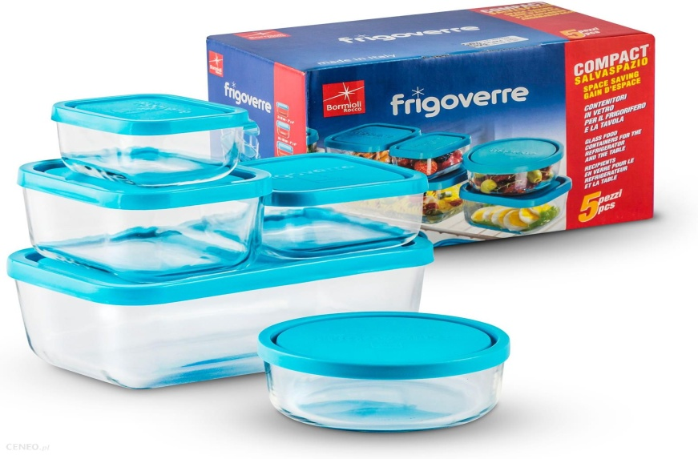
127. | Pojemnik ze szkła boro-krzemowego do bawień preparatów mikroskopowych z elastyczną profilowaną pokrywą z modyfikowanego polietylenu. Wytrzymałość termiczna w zakresie -20°C do +70°C. Wymiary bez pokrywy: 122mm x 92mm, h=65mm. | 1 | 1 szt. | Pojemnik ze szkła boro-krzemowego do bawień preparatów mikroskopowych z elastyczną profilowaną pokrywą z modyfikowanego polietylenu. Wytrzymałość termiczna w zakresie -20°C do +70°C. Wymiary bez pokrywy: 122mm x 92mm, h=65mm. | FRIGOVERRE | 8001133351702 | 55.00 | 55.00
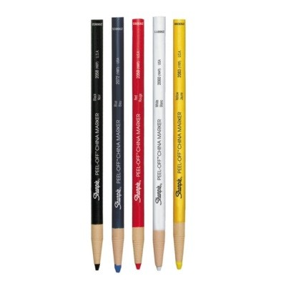
128. | Pojemnik ze szkła boro-krzemowego do bawień preparatów mikroskopowych z elastyczną profilowaną pokrywą z modyfikowanego polietylenu. Wytrzymałość termiczna w zakresie -20°C do +70°C. Wymiary bez pokrywy: 100mm x 100mm, h=50mm. | 1 | 1 szt. | Pojemnik ze szkła boro-krzemowego do bawień preparatów mikroskopowych z elastyczną profilowaną pokrywą z modyfikowanego polietylenu. Wytrzymałość termiczna w zakresie -20°C do +70°C. Wymiary bez pokrywy: 100mm x 100mm, h=50mm. | FRIGOVERRE | 8004360033854 | 42.00 | 42.00
129. | Pojemnik ze szkła boro-krzemowego do bawień preparatów mikroskopowych z elastyczną profilowaną pokrywą z modyfikowanego polietylenu. Wytrzymałość termiczna w zakresie -20°C do +70°C. Wymiary bez pokrywy: 95mm x 72mm, h=50mm. | 1 | 1 szt. | Pojemnik ze szkła boro-krzemowego do bawień preparatów mikroskopowych z elastyczną profilowaną pokrywą z modyfikowanego polietylenu. Wytrzymałość termiczna w zakresie -20°C do +70°C. Wymiary bez pokrywy: 95mm x 72mm, h=50mm. | FRIGOVERRE | 8004360033847 | 42.00 | 42.00
130. | Dermatograf (różne kolory) a 1 szt. | 1 | 1 szt. | Dermatograf (różne kolory) a 1 szt. | SAMFORT | S0305071, S0305091, S0305081, S0305101, S0305061 | 22.00 | 22.00
131. | Bezpieczny uchwyt autopsyjny F1326 - do wykorzystania bezpiecznych ostrzy autopsyjnych firmy FEATHER. Autoklawowalny, odporny chemicznie, łatwa, bezpieczna i szybka wymiana ostrza. Długość - 150 mm | 1 | 1 szt. | Bezpieczny uchwyt autopsyjny F1326 - do wykorzystania bezpiecznych ostrzy autopsyjnych firmy FEATHER. Autoklawowalny, odporny chemicznie, łatwa, bezpieczna i szybka wymiana ostrza. Długość - 150 mm | FEATHER | X-PFM.206600000 | 489.00 | 489.00
132. | Odkamieniacz do biopsji igłowej, małych fragmentów kości, zwapniałych tętnic, tkanki miękkiej zmienionej chorobowo. Roztwór dwusodowego EDTA w buforze kwaśnym. Odwapnienie poprzez chelację w środowisku kwaśnym soli disodowej E.D.T.A. oraz Buforu kwasowego. | 1 | 1op =4x2,5l | Odkamieniacz do biopsji igłowej, małych fragmentów kości, zwapniałych tętnic, tkanki miękkiej zmienionej chorobowo. Roztwór dwusodowego EDTA w buforze kwaśnym. Odwapnienie poprzez chelację w środowisku kwaśnym soli disodowej E.D.T.A. oraz Buforu kwasowego. | Bio-optical | BIO-05-03005Q | 880.00 | 880.00 | 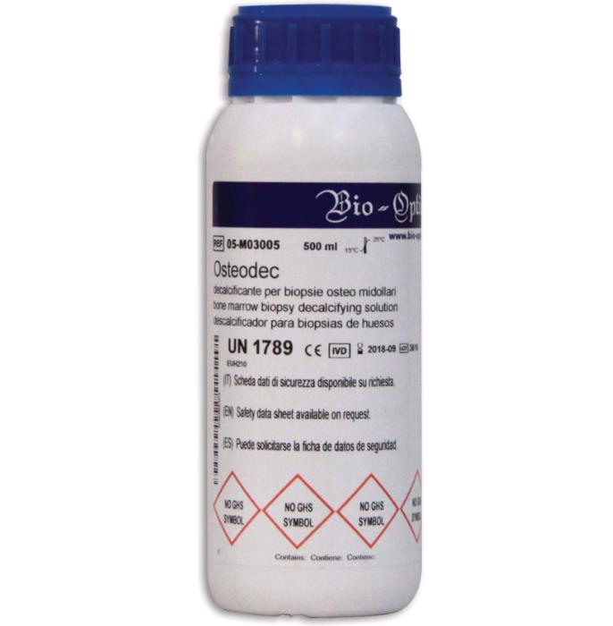
133. | Uchwyt F100 - do wykorzystania stalowych ostrzy autopsyjnych Autoklawowalny, łatwa i bezpieczna wymiana ostrzy, wykonany ze specjalnej, odpornej chemicznie żywicy Wymiary - 158 x 18 mm | 1 | 1 szt. | Uchwyt F100 - do wykorzystania stalowych ostrzy autopsyjnych Autoklawowalny, łatwa i bezpieczna wymiana ostrzy, wykonany ze specjalnej, odpornej chemicznie żywicy Wymiary - 158 x 18 mm | FEATHER | PFM.205000000 | 499.00 | 499.00
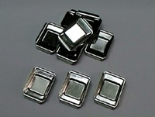
134. | Ostrze autopsyjne do uchwytu F-100 170mm | 1 | 1op =5 szt. | Ostrze autopsyjne do uchwytu F-100 170mm | FEATHER | X-PFM.205000170/5 | 574.00 | 574.00
135. | Foremka metalowa do zatapiania bloczków parafinowych 24x24x7mm | 1 | 1 szt. | Foremka metalowa do zatapiania bloczków parafinowych 24x24x7mm | CITO-TEST | X-CP.51052424 | 24.80 | 24.80
136. | Foremka metalowa do zatapiania bloczków parafinowych 30x24x7mm | 1 | 1 szt. | Foremka metalowa do zatapiania bloczków parafinowych 30x24x7mm | CITO-TEST | X-CP.51053024 | 24.80 | 24.80
137. | Taśma do drukarek PI X-JAP-1000-00B | 1 | 1 szt. | Taśma do drukarek PI X-JAP-1000-00B | PYRAMID | X-JAP-1000-00B | 1,107.00 | 1,107.00
138. | Barwnik do identyfikacji i orientacji wyciętych próbek chirurgicznych tkanek. Wykanany z polimeru pochodzenia naturalnego 30ml zielony. Dostosowany do rozporządzenia UE 2017/746. | 1 | 1 szt. | Barwnik do identyfikacji i orientacji wyciętych próbek chirurgicznych tkanek. Wykanany z polimeru pochodzenia naturalnego 30ml zielony. Dostosowany do rozporządzenia UE 2017/746. | Bio-optical | X-BIO-05-016-030-1 | 178.00 | 178.00 | 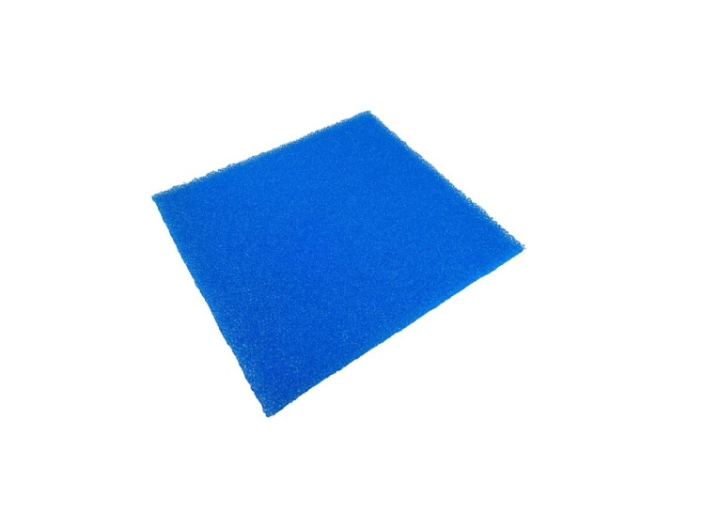
139. | Barwnik do identyfikacji i orientacji wyciętych próbek chirurgicznych tkanek. Wykanany z polimeru pochodzenia naturalnego 30ml żółty. Dostosowany do rozporządzenia UE 2017/746. | 1 | 1 szt. | Barwnik do identyfikacji i orientacji wyciętych próbek chirurgicznych tkanek. Wykanany z polimeru pochodzenia naturalnego 30ml żółty. Dostosowany do rozporządzenia UE 2017/746. | Bio-optical | X-BIO-05-017-030-1- | 178.00 | 178.00
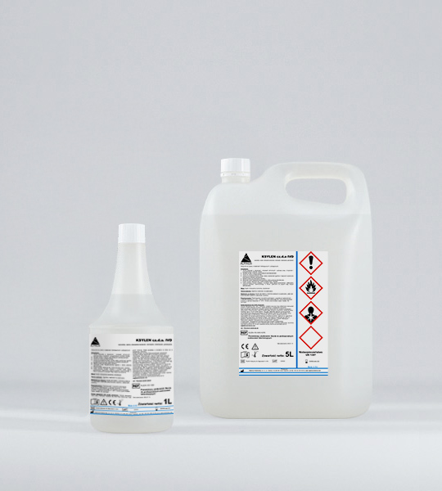
140. | Barwnik do identyfikacji i orientacji wyciętych próbek chirurgicznych tkanek. Wykanany z polimeru pochodzenia naturalnego 30ml czerwony. Dostosowany do rozporządzenia UE 2017/746. | 1 | 1 szt. | Barwnik do identyfikacji i orientacji wyciętych próbek chirurgicznych tkanek. Wykanany z polimeru pochodzenia naturalnego 30ml czerwony. Dostosowany do rozporządzenia UE 2017/746. | Bio-optical | X-BIO-05-019-030-1 | 178.00 | 178.00
141. | Barwnik do identyfikacji i orientacji wyciętych próbek chirurgicznych tkanek. Wykanany z polimeru pochodzenia naturalnego 30ml niebieski. Dostosowany do rozporządzenia UE 2017/746. | 1 | 1 szt. | Barwnik do identyfikacji i orientacji wyciętych próbek chirurgicznych tkanek. Wykanany z polimeru pochodzenia naturalnego 30ml niebieski. Dostosowany do rozporządzenia UE 2017/746. | Bio-optical | X-BIO-05-014-030-1 | 178.00 | 178.00
142. | Rozpuszczalnik organiczny Ksylen CZ.D.A. | 1 | op. (5l.) | Rozpuszczalnik organiczny Ksylen CZ.D.A. | ALPINUS | X-2412 | 108.00 | 108.00
143. | Gąbka do materiałów gastroskopijnych 30x25mm, niebieskie. Posiadają CE. | 1 | op. 500szt. | Gąbka do materiałów gastroskopijnych 30x25mm, niebieskie. Posiadają CE. | ANGA | X-2301 | 49.00 | 49.00
144. | Taca polistyrenowa 20mc. Na szkiełka mikroskopwe. Dostępna w kolorach niebieskim,białym, zielonym | 1 | 1 szt. | Taca polistyrenowa 20mc. Na szkiełka mikroskopwe. Dostępna w kolorach niebieskim,białym, zielonym | CITO-TEST | 0500-5020-02 | 21.00 | 21.00
145. | Taśma woskowa Zebra 2300 Standard Wax czarna 56.9mmx74m rdzeń 12.7mm | 1 | op. (12szt.) | Taśma woskowa Zebra 2300 Standard Wax czarna 56.9mmx74m rdzeń 12.7mm | ZEBRA | X-ZB 800132-00 | 240.00 | 240.00
146. | Etykiety termotransferowe papierowe Zebra Z-Perform 1000T niepowlekane z uniwersalnym trwałym klejem białe 38x25mm rdzeń 25mm | 1 | op. (12szt.) | Etykiety termotransferowe papierowe Zebra Z-Perform 1000T niepowlekane z uniwersalnym trwałym klejem białe 38x25mm rdzeń 25mm | ZEBRA | X-ZB 880003-02 | 654.00 | 654.00
147. | Szybki odwapniacz na bazie kwasu solnego i mrówkowego, działający na wszystkie zmineralizowane tkanki: zwartą kość, zwapnienia lub złogi wapienne w tkance miękkiej. W celu zapobiegania obrzękowi tkanek spowodowanemu przez substancje kwasne odwapniacz musi zawierać korektor solny. Skład: Kwas chlorowodorowy, kwas mrówkowy, Korektor solny, woda dejonizowana. | 1 | 1op =4x2,5l | Szybki odwapniacz na bazie kwasu solnego i mrówkowego, działający na wszystkie zmineralizowane tkanki: zwartą kość, zwapnienia lub złogi wapienne w tkance miękkiej. W celu zapobiegania obrzękowi tkanek spowodowanemu przez substancje kwasne odwapniacz musi zawierać korektor solny. Skład: Kwas chlorowodorowy, kwas mrówkowy, Korektor solny, woda dejonizowana. | Bio-optical | X-BIO-05-03004Q | 648.00 | 648.00
148. | Nożyki mikrotomowe niskoprofilowe, wąskie do skrawania twardych wycinków parafinowych Producent Sturkey (50szt)DT 315X50 -Extremus | 1 | op. 500szt. | Nożyki mikrotomowe niskoprofilowe, wąskie do skrawania twardych wycinków parafinowych Producent Sturkey (50szt)DT 315X50 -Extremus | STURKEY USA | DT 315X50 -Extremus | 5,100.00 | 5,100.00
149. | Szkiełka podstawowe typu SUPER FROST PLUS do zastosowania przy adhezji komórek przy preparowaniu do wirowania przy standardowych wymazach wg. papanicolau, hybrydyzacji immunoperoksydazy, hybrydyzacji DNA in situ (lub równoważne),tj.: szkiełka podstawowe z szkła sodowo – wapniowego, białego o wymiarach 75 x 25 x 1 mm z krawędziami szlifowanymi 900, posiadającymi zielone pole do opisu, zapewniające elektrostatyczne przyciąganie parafinowanych lub świeżo zamrożonych fragmentów tkanek lub próbek cytologicznych; nanoszenie materiałów adhezyjnych lub pokryć białkowych nie jest potrzebne.; nie dochodzi do niepożądanych zabarwień tła. | 1 | op. 72szt. | Szkiełka podstawowe typu SUPER FROST PLUS do zastosowania przy adhezji komórek przy preparowaniu do wirowania przy standardowych wymazach wg. papanicolau, hybrydyzacji immunoperoksydazy, hybrydyzacji DNA in situ (lub równoważne),tj.: szkiełka podstawowe z szkła sodowo – wapniowego, białego o wymiarach 75 x 25 x 1 mm z krawędziami szlifowanymi 900, posiadającymi zielone pole do opisu, zapewniające elektrostatyczne przyciąganie parafinowanych lub świeżo zamrożonych fragmentów tkanek lub próbek cytologicznych; nanoszenie materiałów adhezyjnych lub pokryć białkowych nie jest potrzebne.; nie dochodzi do niepożądanych zabarwień tła. | Epredia Menzel Gläser | J1800AMNZ | 120.00 | 120.00
150. | Medium o niskiej lepkości (450-500 cSt) przeznaczone do przyklejania szkiełek nakrywkowych do prep;aratów mikroskopowych. Współczynnik załamania światła nD=1.4920-1.4930. Przystosowany do nakrywarek automatycznych. | 1 | op. 500ml | Medium o niskiej lepkości (450-500 cSt) przeznaczone do przyklejania szkiełek nakrywkowych do prep;aratów mikroskopowych. Współczynnik załamania światła nD=1.4920-1.4930. Przystosowany do nakrywarek automatycznych. | MAR-FOUR | X-4P.05.0901 | 239.00 | 239.00
151. | Zestaw barwników do przygotowywania próbek cytohistologicznych do mikroskopii optycznej do uwidoczniania białek argentafinowych za pomocą impregnacji srebrem (100 KD) w rozmazach i wycinkach osadzonych w parafinie. Składniki zestawu: wodny roztwór żelatyny 12x8ml, stężony roztwór azotanu srebra 120ml, Roztwór utrwalający 30ml. | 1 | op. 12x18ml | Zestaw barwników do przygotowywania próbek cytohistologicznych do mikroskopii optycznej do uwidoczniania białek argentafinowych za pomocą impregnacji srebrem (100 KD) w rozmazach i wycinkach osadzonych w parafinie. Składniki zestawu: wodny roztwór żelatyny 12x8ml, stężony roztwór azotanu srebra 120ml, Roztwór utrwalający 30ml. | Bio-optical | X-BIO-04-045801 | 1,076.00 | 1,076.00
152. | Zestaw barwników do przygotowywania próbek cytohistologicznych do mikroskopii optycznej w kierunku mycologicznym. Składniki zestawu:Roztwór kwasu jodowego 30ml, Roztwór boranu sodu 30ml, Roztwór urotropiny 30ml, Roztwór chlorku złota 30ml, Roztwór triosiarczanu sodu 30ml, Roztwór azotanu srebra 30ml, Roztwór wodorosiarczka sodu 30ml, Roztwór light green 30ml. | 1 | op. zestaw barwników na 120 testów | Zestaw barwników do przygotowywania próbek cytohistologicznych do mikroskopii optycznej w kierunku mycologicznym. Składniki zestawu:Roztwór kwasu jodowego 30ml, Roztwór boranu sodu 30ml, Roztwór urotropiny 30ml, Roztwór chlorku złota 30ml, Roztwór triosiarczanu sodu 30ml, Roztwór azotanu srebra 30ml, Roztwór wodorosiarczka sodu 30ml, Roztwór light green 30ml. | Bio-optical | X-BIO-04-043823 | 920.00 | 920.00
153. | Odwapniacz elektrolityczny (4x2,5L) | 1 | 1op =4x2,5l | Odwapniacz elektrolityczny (4x2,5L) | Bio-optical | X-BIO-05-03004Q | 648.00 | 648.00
154. | Zestaw barwników do przygotowywania próbek cytohistologicznych do mikroskopii optycznej w kierunku prądków Kocha. Składniki zestawu: Roztwór kwasu nadjodowego 30ml, Roztwór karbolfuksyny 30ml, Bufor do różnicowania kwasu 30ml, Hemalum Mayera 30ml | 1 | op. 100 szt. | Zestaw barwników do przygotowywania próbek cytohistologicznych do mikroskopii optycznej w kierunku prądków Kocha. Składniki zestawu: Roztwór kwasu nadjodowego 30ml, Roztwór karbolfuksyny 30ml, Bufor do różnicowania kwasu 30ml, Hemalum Mayera 30ml | Bio-Optica | BIO-04-110802 | 578.00 | 578.00
155. | Zestaw barwników do przygotowywania próbek cytohistologicznych do mikroskopii optycznej w kierunku bakterii gram dodatnich i gram ujemnych.. Składniki zestawu: Roztwór fioletu krystalicznego wg Huckera 500ml, Roztwór Lugola 500ml, Roztwór odbarwiający 2x500ml, Zasadowy roztwór Fuksyny 500ml. | 1 | 1op. | Zestaw barwników do przygotowywania próbek cytohistologicznych do mikroskopii optycznej w kierunku bakterii gram dodatnich i gram ujemnych.. Składniki zestawu: Roztwór fioletu krystalicznego wg Huckera 500ml, Roztwór Lugola 500ml, Roztwór odbarwiający 2x500ml, Zasadowy roztwór Fuksyny 500ml. | Bio-Optica | BIO-04-100804 | 792.00 | 792.00
156. | Zestaw barwników do przygotowywania próbek cytohistologicznych do mikroskopii optycznej w kierunku bakterii gram dodatnich i gram ujemnych w wycinkach tkanek. Składniki zestawu: Roztwór fioletu krystalicznego 30ml, Roztwór wodorowęglanu sodu 30ml, Roztwór jodyny Grama 50ml, Etanol-aceton 30ml, Roztwór fuksyny zsasadowej 30ml, Roztwór kwasu pikrynowego 30ml, Roztwór acetonu i limonenu 100ml. | 1 | 1op (100 testów) | Zestaw barwników do przygotowywania próbek cytohistologicznych do mikroskopii optycznej w kierunku bakterii gram dodatnich i gram ujemnych w wycinkach tkanek. Składniki zestawu: Roztwór fioletu krystalicznego 30ml, Roztwór wodorowęglanu sodu 30ml, Roztwór jodyny Grama 50ml, Etanol-aceton 30ml, Roztwór fuksyny zsasadowej 30ml, Roztwór kwasu pikrynowego 30ml, Roztwór acetonu i limonenu 100ml. | Bio-Optica | X-BIO-04-100807 | 1,066.00 | 1,066.00
157. | Zestaw barwników do przygotowywania próbek cytohistologicznych do mikroskopii optycznej w kierunku mucyn kwaśnych, mucyny sialo i siarczanowe. Składniki zestawu: Roztwór kwasu octwoego 30ml, Bufor kwasowy 18ml, Roztwór żelaza koloidalnego 18ml, Roztwór kwasu octowego 2x 30ml, . Roztwór żelazocjanku potasu 30ml, Kwas chlorowodorowy, roztwór 0,5M 30ml, Roztwór szybkiego barwienia jądra czerwienią 30ml | 1 | 1 zestaw | Zestaw barwników do przygotowywania próbek cytohistologicznych do mikroskopii optycznej w kierunku mucyn kwaśnych, mucyny sialo i siarczanowe. Składniki zestawu: Roztwór kwasu octwoego 30ml, Bufor kwasowy 18ml, Roztwór żelaza koloidalnego 18ml, Roztwór kwasu octowego 2x 30ml, . Roztwór żelazocjanku potasu 30ml, Kwas chlorowodorowy, roztwór 0,5M 30ml, Roztwór szybkiego barwienia jądra czerwienią 30ml | Bio-Optica | BIO-04-180809 | 689.00 | 689.00
158. | Zestaw barwników do przygotowywania próbek cytohistologicznych do mikroskopii optycznej w kierunku mucyn kwaśnych, mucyn obojetnych i węglowodanów w wycinkach tkanek. Składniki zestawu: Błekit alcjanowy o ph 2,5 wg Mowryego 30ml, Roztwór tetraboranu sodu 30ml, Roztwór kwasu nadjodowego 30ml, Odczynnik Schiffa Hotchkiss-Mc Manus 30ml, Roztwór metabisiarczanu potasu 30ml, Roztwór utrwalajćy 30ml, Hemalum Mayera 30ml | 1 | 1 zestaw | Zestaw barwników do przygotowywania próbek cytohistologicznych do mikroskopii optycznej w kierunku mucyn kwaśnych, mucyn obojetnych i węglowodanów w wycinkach tkanek. Składniki zestawu: Błekit alcjanowy o ph 2,5 wg Mowryego 30ml, Roztwór tetraboranu sodu 30ml, Roztwór kwasu nadjodowego 30ml, Odczynnik Schiffa Hotchkiss-Mc Manus 30ml, Roztwór metabisiarczanu potasu 30ml, Roztwór utrwalajćy 30ml, Hemalum Mayera 30ml | Bio-Optica | BIO-04-163802 | 678.00 | 678.00
159. | Barwiacz szklany pionowy typu Coplina wymiary: h=115mm, Ø73mm, na 10szt. szkiełek | 1 | 1szt. | Barwiacz szklany pionowy typu Coplina wymiary: h=115mm, Ø73mm, na 10szt. szkiełek | cito-test | 0410-0000 | 49.00 | 49.00
160. | Barwiacz szklany pionowy typu Hellendhala Wymiary: h=100mm,dł.63mm, szer.43mm na 10szt. szkiełek | 1 | 1szt. | Barwiacz szklany pionowy typu Hellendhala Wymiary: h=100mm,dł.63mm, szer.43mm na 10szt. szkiełek | cito-test | 0410-0001 | 53.00 | 53.00
161. | Pojemnik histopatologiczny (do próbek biopsyjnych) z zakrętką, wypełniony 10% neutralną formaliną 40 ml a 100 szt | 1 | Op. 100szt. | Pojemnik histopatologiczny (do próbek biopsyjnych) z zakrętką, wypełniony 10% neutralną formaliną 40 ml a 100 szt | SEROSEPT | S10-B-FOR-40ML | 120.00 | 120.00
162. | Pojemnik histopatologiczny (do próbek biopsyjnych) z zakrętką, wypełniony 10% neutralną formaliną 60 ml a 81 szt | 1 | Op. 81szt. | Pojemnik histopatologiczny (do próbek biopsyjnych) z zakrętką, wypełniony 10% neutralną formaliną 60 ml a 81 szt | SEROSEPT | S10-B-FOR-60ML | 104.00 | 104.00
163. | Pojemnik histopatologiczny (do próbek biopsyjnych) z zakrętką, wypełniony 10% neutralną formaliną 125 ml a 36 szt | 1 | Op. 36szt. | Pojemnik histopatologiczny (do próbek biopsyjnych) z zakrętką, wypełniony 10% neutralną formaliną 125 ml a 36 szt | SEROSEPT | S10-B-FOR-125ML | 120.00 | 120.00
164. | Pojemnik histopatologiczny (do próbek biopsyjnych) z zakrętką, wypełniony 10% neutralną formaliną 250 ml a 23 szt | 1 | op. 23szt. | Pojemnik histopatologiczny (do próbek biopsyjnych) z zakrętką, wypełniony 10% neutralną formaliną 250 ml a 23 szt | SEROSEPT | S10-B-FOR-250ML | 245.00 | 245.00
165. | Pojemnik histopatologiczny (do próbek biopsyjnych) z zakrętką, wypełniony 10% neutralną formaliną 500 ml a 12 szt | 1 | op. 12szt. | Pojemnik histopatologiczny (do próbek biopsyjnych) z zakrętką, wypełniony 10% neutralną formaliną 500 ml a 12 szt | SEROSEPT | S10-B-FOR-500ML | 185.00 | 185.00
...

